โครงสร้างทีมสร้าง AI Star
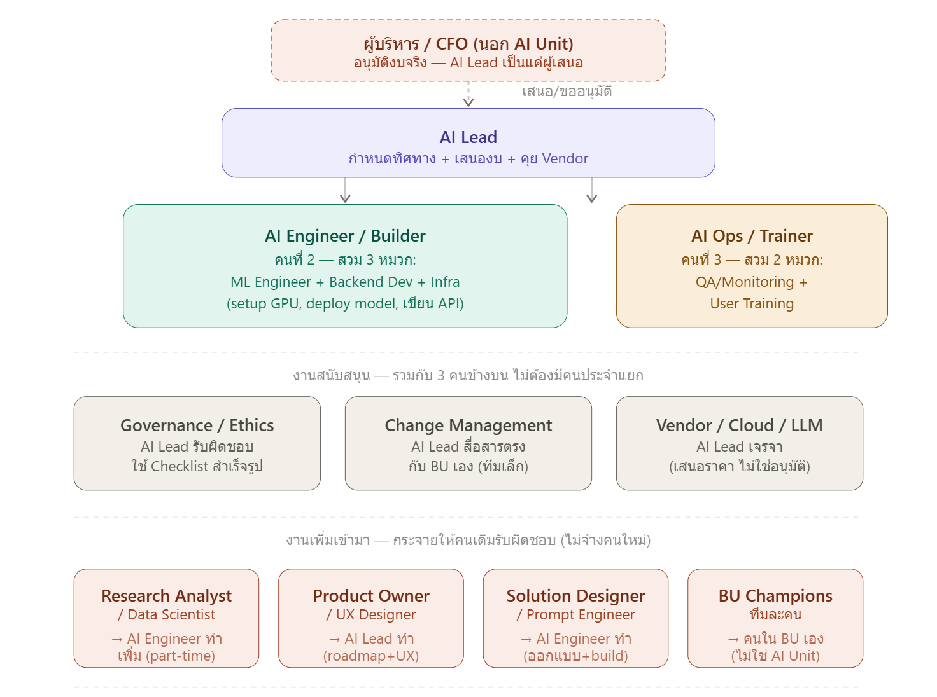
BOD
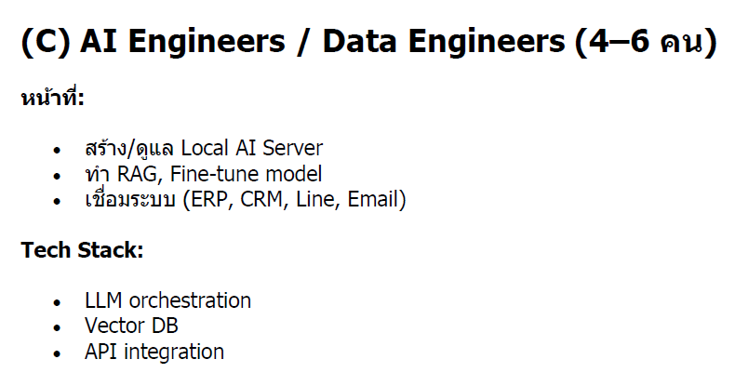
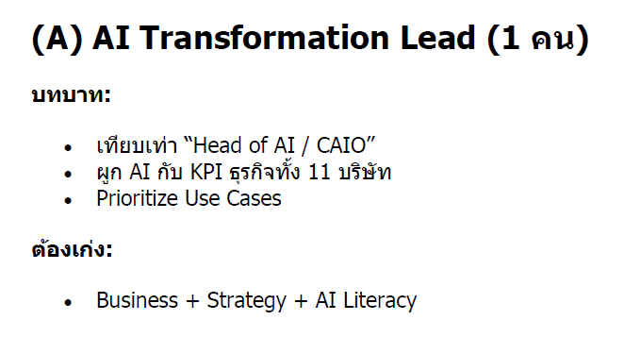

???

2
Polymate
Polymate
1

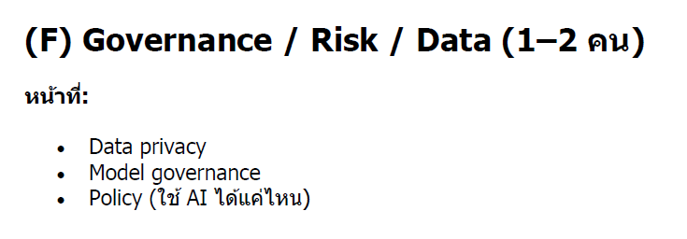

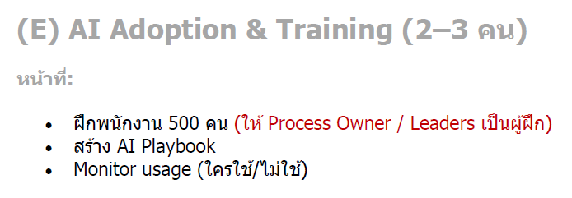

QMR
AMD,GM,ผจก.ฝ่าย
Outsoure

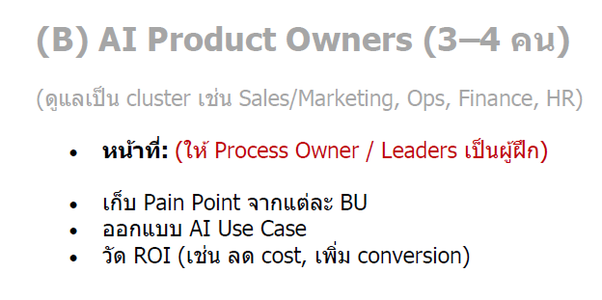
Digital Devlopment (ปีแรก)
AMD,GM,ผจก.ฝ่าย

ทีมสนับสนุนข้ามสายงาน |  |  |  | TEAM พัฒนา AI |  |  |  | TEAM Infrastructure
No. | ตำแหน่ง | อัตรา | Job Description | No. | ตำแหน่ง | อัตรา | Job Description | No. | ตำแหน่ง | อัตรา | Job Description
1 | Product Owner กำหนด roadmap & UX / AI Designer (ออกแบบประสบการณ์) | na (Digital Devlopment) | 1. Product Vision & Roadmap กำหนดทิศทางของ AI Products ในระยะสั้นและยาว, จัดลำดับความสำคัญของ features และ use cases ที่ให้ value สูงสุดก่อน, อัปเดต roadmap ทุกไตรมาสให้สอดคล้องกับทิศทางธุรกิจ และนำเสนอ roadmap ต่อ Head of AI Unit และ C-Suite 2.Backlog Management รวบรวม requirements จาก Business Unit Champions ทุกฝ่าย, เขียน User Stories ในรูปแบบที่ทีม Engineering เข้าใจและนำไปพัฒนาได้, จัดลำดับ backlog ตาม business value, effort และ dependency และ groom backlog รายสัปดาห์กับทีม Engineering 3.Stakeholder Management เป็น single point of contact สำหรับทุกฝ่ายที่ต้องการใช้ AI, รับ feedback จาก Business Units และแปลงเป็น actionable requirements, จัดการ expectations เมื่อ scope เกิน timeline หรือ budget และรายงานความคืบหน้าต่อ stakeholders อย่างสม่ำเสมอ 4.Sprint & Delivery Management ทำงานร่วมกับ ML Engineer และ Backend Developer ใน sprint planning, ตรวจรับ (accept/reject) งานที่ทีม deliver ว่าตรงตาม acceptance criteria หรือไม่, ทำ sprint review กับ stakeholders และ retrospective กับทีม และติดตาม velocity ของทีมเพื่อ forecast delivery date ได้แม่นยำ 5.Success Measurement กำหนด success metrics ของแต่ละ AI Product ก่อนเริ่มพัฒนา, ติดตามว่า AI Products ที่ deploy ไปสร้าง business value จริงหรือไม่, ทำ post-launch review หลัง deploy 30/60/90 วัน และรายงาน ROI ของ AI Products ต่อ Head of AI Unit 7.AI Interaction Design ออกแบบวิธีที่ผู้ใช้โต้ตอบกับ AI เช่น chatbot, voice interface, recommendation UI และ AI-assisted forms, ออกแบบ conversation flow ที่เป็นธรรมชาติและเข้าใจง่าย, จัดการ edge cases เมื่อ AI ไม่เข้าใจ input หรือ confidence ต่ำ และออกแบบ error states ที่ helpful ไม่ใช่แค่แสดง error message 8.Explainable AI Design ออกแบบวิธีอธิบายว่า AI ตัดสินใจอย่างไรให้ผู้ใช้เข้าใจ เช่น "แนะนำสินค้านี้เพราะคุณเคยซื้อ X", แสดง confidence level ของ AI อย่างเหมาะสม เช่น "มั่นใจ 85%" โดยไม่ทำให้ผู้ใช้สับสน, ออกแบบ transparency ว่าข้อมูลอะไรถูกนำมาใช้ และช่วยผู้ใช้ override AI เมื่อต้องการ 9.User Research & Testing ทำ user research เพื่อเข้าใจว่าผู้ใช้ trust AI แค่ไหนและในบริบทอะไ | 1 | AI Lead / Owner | 1 | หน้าที่หลัก: กำหนดทิศทาง วางกลยุทธ์ และเป็นคนตัดสินใจสุดท้ายของทุก Use Case งานที่ต้องทำจริง: คุยกับ Business Unit (Sales, Marketing, HR) เพื่อรับ Use Case และตัดสินว่าเรื่องไหนควรทำก่อน ตั้งงบประมาณ คำนวณ ROI และอนุมัติการลงทุน GPU/Cloud เจรจาสัญญากับ Vendor — ผู้ขาย GPU, Cloud provider (AWS/GCP), หรือ LLM API (OpenAI, Anthropic) ตรวจสอบว่า Use Case ไหนมีความเสี่ยงด้าน PDPA หรือ Bias ก่อนอนุมัติ (ทำหน้าที่ Governance เอง) สื่อสารกับพนักงานที่ได้รับผลกระทบจากการเปลี่ยนแปลง (Change Management) วาง Roadmap ว่าจะทำ Use Case อะไรก่อน-หลัง (Product Owner) คิดเรื่อง User Experience ของระบบที่จะสร้าง (UX Designer) ทักษะที่ต้องมี: เข้าใจธุรกิจ + พื้นฐาน AI/Tech พอสื่อสารกับทีม Engineer ได้ + การเจรจาต่อรอง เวลาที่ใช้ต่อสัปดาห์โดยประมาณ: Strategy/Budget 40% · Governance/Ethics 20% · Change Mgmt 20% · Roadmap/UX 20% | 1 | Cloud & Infrastructure | na (BY PLM) | 1.Compute & GPU Management จัดหาและบริหาร GPU/TPU สำหรับ model training และ inference, เลือก instance type ที่เหมาะกับแต่ละ workload เช่น training ใช้ GPU สูง แต่ inference ใช้ CPU ได้, ทำ auto-scaling เมื่อ traffic เพิ่มขึ้นและลด cost เมื่อ idle และดูแล spot/preemptible instances เพื่อประหยัดค่าใช้จ่าย 2.Storage & Data Infrastructure ออกแบบและดูแล data lake สำหรับเก็บ training data, จัดการ object storage เช่น S3, GCS สำหรับ model artifacts, ดูแล database สำหรับ feature store และ metadata และวางระบบ backup และ disaster recovery 3.Network & Security ออกแบบ network architecture ให้ AI systems ปลอดภัย, จัดการ VPC, subnet, firewall rules, ดูแล API gateway และ load balancer สำหรับ AI endpoints และทำ encryption ทั้ง data at rest และ data in transit 4.Cost Management ติดตามและควบคุมค่าใช้จ่าย cloud ให้อยู่ในงบ, ทำ cost allocation แยกตามโครงการ, หา opportunities ในการ optimize เช่น reserved instances และ rightsizing และรายงาน cloud spend ต่อ Head of AI Unit และ Budget & Portfolio Owner
 |  |  |  | 2 | AI Engineer / Builder | 2 | หน้าที่หลัก: สร้างและดูแลระบบ AI ทั้งหมดตั้งแต่ต้นจนใช้งานได้จริง งานที่ต้องทำจริง: ML Engineer: เลือก Model ที่เหมาะสม (Llama, Typhoon2, GPT-4o ฯลฯ), Fine-tune ถ้าจำเป็น, ทดสอบความแม่นยำ Backend Dev: เขียน API, ตั้งค่า Gateway (LiteLLM), เชื่อมต่อระบบ AI กับแอปที่มีอยู่ของบริษัท Infra: ติดตั้ง GPU Server, ตั้งค่า Docker/Network, ดูแล Storage และ Backup Research: ก่อนเริ่ม Use Case ใหม่ ต้องประเมินว่าข้อมูลที่มีพอทำได้หรือไม่ และ approach แบบไหนเหมาะสม (RAG vs Fine-tune vs Prompt engineering) Solution Design: ออกแบบ Architecture ทั้งระบบ เขียน System Prompt และวาง User Flow ทักษะที่ต้องมี: Python, การใช้ LLM API, พื้นฐาน DevOps/Docker, ความเข้าใจ Machine Learning concept, เขียน Prompt ได้ดี เวลาที่ใช้ต่อสัปดาห์โดยประมาณ: Build/Deploy 50% · Infra maintenance 20% · Research ก่อนเริ่ม Use Case ใหม่ 20% · Solution design 10% ข้อควรระวัง: เป็นตำแหน่งที่งานหนักที่สุดในทีม ถ้ามี Use Case มากกว่า 2 เรื่องพร้อมกัน จะกลายเป็นคอขวด | 2 | Observability & Monitoring | na (BY PLM) | 1.Infrastructure Monitoring ติดตาม CPU, Memory, GPU utilization, Disk I/O และ Network traffic แบบ real-time, แจ้งเตือนเมื่อ resource ใกล้เต็มก่อนที่ระบบจะ crash และทำ capacity planning ว่าต้องเพิ่ม resource เมื่อไร 2.Model Performance Monitoring ติดตาม accuracy, precision, recall และ F1 score ของ model ใน production อย่างต่อเนื่อง, ตรวจจับ Model Drift เมื่อ performance ลดลงจากค่าปกติ และ trigger alert ให้ ML Engineer มา investigate และ retrain 3.Data Drift Detection เปรียบเทียบ distribution ของข้อมูลที่เข้ามาจริงกับข้อมูลที่ใช้ train, ตรวจจับ Feature Drift เมื่อค่าของ input features เปลี่ยนไปอย่างมีนัยสำคัญ และแจ้งเตือนทีม Data Governance เมื่อพบความผิดปกติของข้อมูล 4.Application Monitoring ติดตาม API latency, throughput และ error rate ของทุก AI endpoint, ทำ distributed tracing ติดตาม request ตั้งแต่ต้นจนจบว่าใช้เวลาที่ขั้นตอนไหนมากที่สุด, สร้าง SLO (Service Level Objectives) และ SLA dashboard ให้ Operations และ Head of AI Unit และตรวจจับ anomaly เช่น traffic spike หรือ unusual error patterns 5.Alerting & Incident Response ออกแบบ alert rules ที่ฉลาด ไม่ดังเกินไปจน alert fatigue แต่ไม่เงียบเกินไปจนพลาด incident, จัดลำดับความสร้างแรงของ alert ตั้งแต่ Info, Warning, Critical และ Page, ส่ง alert ผ่านช่องทางที่เหมาะสม เช่น Slack, PagerDuty, Email ตามระดับความรุนแรง และสร้าง runbook สำหรับแต่ละ alert ให้ทีม on-call รู้ว่าต้องทำอะไร 6.Dashboard & Reporting สร้าง dashboard หลายระดับ ได้แก่ Technical dashboard สำหรับ Engineering ดูรายละเอียด, Operations dashboard สำหรับ Ops ดู uptime และ incident และ Executive dashboard สำหรับ Head of AI Unit รายงาน C-Suite, ทำ weekly และ monthly report สรุป system health และ trend
3 | Research Analyst | na (Digital Devlopment) | หน้าที่หลัก 4 ด้าน 1. ประเมินความเป็นไปได้ของ Use Case (Feasibility Check)ก่อนเริ่ม Build ต้องตอบคำถามเหล่านี้ให้ได้ก่อน: 1.1 ข้อมูลที่มีอยู่พอสร้าง AI ตัวนี้ได้จริงหรือไม่ (เช่น มีเอกสารลูกค้าครบหรือไม่ถ้าจะทำ RAG Chatbot) 1.2 ปัญหานี้ AI แก้ได้จริงหรือควรใช้วิธีอื่น (บางทีปัญหาแก้ด้วย Excel Macro ง่ายกว่า AI) 1.3 มี Model สำเร็จรูปที่ใช้ได้เลยหรือต้อง Fine-tune เพิ่ม 2. สำรวจและเตรียมข้อมูล (Data Discovery) 2.1 หาว่าข้อมูลที่ต้องใช้อยู่ที่ไหนในบริษัท (Excel, Database, PDF, Email) 2.2 ตรวจคุณภาพข้อมูล — ข้อมูลซ้ำ ข้อมูลเก่า ข้อมูลไม่ครบ ต้องทำความสะอาดก่อนหรือไม่ 2.3 ประเมินขนาดข้อมูล (GB) เพื่อคำนวณ Storage และเวลาที่ต้องใช้เตรียมข้อมูล 3. เลือกแนวทางเทคนิคที่เหมาะสม (Approach Selection) 3.1 เทียบว่าควรใช้ RAG (ดึงข้อมูลมาตอบ), Fine-tuning (ฝึก Model ใหม่), หรือ Prompt Engineering ธรรมดา 3.2 ทดสอบ Model หลายตัวแบบเร็ว ๆ (Llama, Typhoon2, GPT-4o) ว่าตัวไหนตอบภาษาไทยหรือ Domain เฉพาะของบริษัทได้ดีที่สุด 3.3 ประเมินว่าต้องใช้ GPU ขนาดไหน ถ้า Model ใหญ่เกินไปอาจต้องลดขนาดหรือเปลี่ยนแนวทาง 4. ทำ Proof of Concept เล็ก ๆ ก่อน Build จริง 4.1สร้างต้นแบบเร็ว ๆ ด้วยข้อมูลตัวอย่าง 10-20 รายการ ทดสอบว่า AI ตอบได้ตามที่ต้องการหรือไม่ 4.2ถ้าผลลัพธ์ไม่ดี ปรับวิธีหรือ Prompt ก่อนลงทุนเวลา Build เต็มระบบ 4.3 นำผลที่ได้ไปคุยกับ AI Lead เพื่อตัดสินใจว่าควรเดินหน้าต่อหรือไม่ | 3 | AI Ops / Trainer | 1 | หน้าที่หลัก: ดูแลคุณภาพระบบหลัง Deploy และสอนพนักงานให้ใช้งานได้จริง งานที่ต้องทำจริง: QA/Monitoring: ตรวจสอบว่า AI ตอบถูกต้องหรือไม่ เช็ค Model drift (โมเดลเริ่มตอบแปลกไปจากที่ตั้งใจ), ดู Log การใช้งานทุกวัน Training: สอนพนักงานในแต่ละแผนกให้ใช้ระบบ AI เป็น เขียนคู่มือการใช้งาน จัด Workshop สั้น ๆ รับ Feedback จากผู้ใช้งานจริง ส่งกลับไปให้ AI Engineer ปรับปรุง ตรวจสอบ Uptime ของระบบ (ระบบล่มหรือช้าผิดปกติหรือไม่) ทักษะที่ต้องมี: ความละเอียดในการตรวจสอบ, ทักษะการสอน/อธิบาย, พื้นฐานการอ่าน Log หรือ Dashboard เวลาที่ใช้ต่อสัปดาห์โดยประมาณ: Monitoring/QA 50% · Training/Support ผู้ใช้ 50%
4 | AI Solution Designer / Prompt Engineer | na (Digital Devlopment) | 1. Solution Architecture วิเคราะห์โจทย์ธุรกิจจาก Business Unit Champions และออกแบบ AI solution ที่ตอบโจทย์, เลือก AI approach ที่เหมาะสม เช่น RAG, Fine-tuning, Agent หรือ Prompt Engineering, ออกแบบ system architecture ที่เชื่อมต่อ AI model กับ data sources และ existing systems และจัดทำ Solution Blueprint ส่งให้ AI Engineering พัฒนาต่อ 2. Prompt Engineering ออกแบบและพัฒนา prompt templates สำหรับ use cases ต่างๆ ในองค์กร, ทำ prompt optimization เพื่อให้ได้ผลลัพธ์ที่แม่นยำ สม่ำเสมอ และมีประสิทธิภาพ, สร้าง prompt library ที่ทุกทีมนำไปใช้ได้ และทดสอบ prompt ด้วย systematic evaluation เช่น A/B testing และ LLM evaluation frameworks 3. RAG & Knowledge Management ออกแบบ Retrieval Augmented Generation (RAG) systems ที่ดึงข้อมูลถูกต้องมาเสริม LLM, จัดการ knowledge base และ vector database สำหรับ RAG, ทำ chunking strategy และ embedding optimization และดูแล knowledge base ให้ up-to-date และมีคุณภาพ 4. AI Agent Design ออกแบบ AI Agents ที่สามารถทำงานหลายขั้นตอนอัตโนมัติ, กำหนด tools และ capabilities ที่ Agent มีสิทธิ์ใช้, ออกแบบ safety guardrails ป้องกันไม่ให้ Agent ทำสิ่งที่ไม่ต้องการ และทดสอบ Agent ในสถานการณ์ต่างๆ รวมถึง edge cases 5. Output Quality & Evaluation กำหนดมาตรฐานคุณภาพ AI output สำหรับแต่ละ use case, สร้าง evaluation framework วัดว่า output ดีพอหรือไม่ เช่น accuracy, relevance, safety และ consistency, ทำ red teaming ทดสอบว่า AI จะทำงานผิดพลาดในสถานการณ์ไหน และวนลูป feedback จาก QA & Monitoring กลับมาปรับปรุง prompt และ solution 6. Knowledge Transfer จัดอบรม Prompt Engineering basics ให้ทีมอื่นในองค์กร, สร้าง prompt engineering guidelines และ best practices, ทำงานร่วมกับ AI Adoption & Training เพื่อ upskill พนักงานทั่วองค์กร และจัดทำ documentation ของ solutions ทั้งหมดที่สร้าง

 |  |  |  | Team กำหนด Policy และประเมินความเสี่ยง |  |  |  | TEAM Business Unit Champions — ตัวแทนฝ่ายธุรกิจ (AMD,GM,ผจกฝ่าย ทุกคน)
 |  |  |  | No. | ตำแหน่ง | อัตรา | Job Description
 |  |  |  | 1 | Governance & Ethics | na (BY QMR ) | หน้าที่หลัก 4 ด้าน 1. ตรวจสอบความเสี่ยงก่อนอนุมัติ Use Case (Gate ตอนเริ่ม)ก่อนเสนอ Use Case ให้ผู้บริหารอนุมัติงบ ต้องเช็คว่า: ข้อมูลที่จะใช้มีข้อมูลส่วนบุคคล (PDPA) หรือไม่ — ถ้ามี ต้องผ่านความยินยอมจากเจ้าของข้อมูลหรือไม่ Use Case นี้มีโอกาสสร้าง Bias ต่อกลุ่มคนใดกลุ่มหนึ่งหรือไม่ (เช่น AI คัดกรองใบสมัครงานที่อาจเลือกปฏิบัติ) ข้อมูลที่ใช้เทรน/ทดสอบเป็นของบริษัทจริง หรือมีปัญหาเรื่อง Copyright 2. ตรวจสอบ Model ก่อนปล่อยใช้งานจริง (Gate ตอนจะ Deploy) ก่อนเอาระบบไปให้พนักงานใช้งานจริง ต้องทดสอบว่า: AI ตอบคำถามที่ละเอียดอ่อนอย่างไร (เช่น ถามเรื่องเงินเดือน, ข้อมูลส่วนตัวลูกค้า) มี Output ที่เป็นอันตรายหรือไม่เหมาะสมหลุดออกมาหรือไม่ (ทดสอบด้วยคำถามแปลก ๆ) ระบบมีการป้องกันไม่ให้คนนอกดึงข้อมูลลับออกไปได้หรือไม่ 3. ดูแล Data Privacy ตลอดการใช้งานกำหนดว่าใครเข้าถึงข้อมูลอะไรได้บ้าง (Access control) ตรวจสอบว่า Log การสนทนาเก็บไว้นานแค่ไหน ใครดูได้ ถ้าใช้ Cloud AI (ChatGPT, Claude) ต้องมั่นใจว่าไม่ส่งข้อมูลลับของบริษัทออกไปโดยไม่ตั้งใจ 4. ตรวจสอบต่อเนื่องหลัง Go-live (Audit เป็นรอบ) ทุก 3 เดือน สุ่มตรวจว่า AI ที่ใช้งานจริงยังตอบถูกต้องตาม policy ติดตามว่ามีพนักงานร้องเรียนเรื่อง AI ตอบผิดหรือมีปัญหาหรือไม่ ปรับปรุง Checklist ตามกฎหมายใหม่ (เช่น PDPA มีการปรับปรุง) | Business Unit Champion คือ "ตัวแทน AI ประจำฝ่าย" ที่ทำหน้าที่เชื่อมระหว่าง AI Unit กับฝ่ายธุรกิจของตัวเองครับ ไม่ใช่ AI expert เต็มตัว แต่เป็นคนในฝ่ายที่เข้าใจทั้งงานของตัวเองและศักยภาพของ AI ใครควรเป็น Business Unit Champion ไม่ใช่ตำแหน่งใหม่ แต่เป็น role เพิ่มเติมให้กับพนักงานที่มีอยู่แล้วครับ คุณสมบัติที่ดีได้แก่ เป็นคนที่ enthusiastic เรื่อง AI และอยากเรียนรู้, มีความน่าเชื่อถือในฝ่ายของตัวเอง เพื่อนร่วมงานฟัง, เข้าใจ business process ของฝ่ายตัวเองอย่างลึกซึ้ง, มีทักษะการสื่อสารที่ดีและสามารถอธิบาย AI ให้คนอื่นเข้าใจได้ และได้รับการสนับสนุนจากผู้จัดการฝ่ายให้มีเวลาทำ Champion role โดยปกติใช้เวลาประมาณ 20-30% ของเวลางานสำหรับ Champion activities ส่วนที่เหลือยังทำงานปกติในฝ่ายของตัวเอง หน้าที่หลัก 6 ด้าน 1.Use Case Discovery ค้นหาและระบุ pain points ในฝ่ายที่ AI สามารถช่วยแก้ได้, สังเกตงาน manual ที่ซ้ำซาก ใช้เวลานาน หรือ error-prone ที่เหมาะกับ AI, รวบรวม ideas จากเพื่อนร่วมงานในฝ่ายและประเมินเบื้องต้นว่า feasible แค่ไหน และส่ง use cases ที่ผ่านการกรองแล้วให้ Product Owner และ AI Strategy พิจารณา 2. AI Adoption Facilitation เป็น first line of support เมื่อเพื่อนร่วมงานในฝ่ายมีปัญหาการใช้ AI tools, สาธิตและแนะนำการใช้ AI ในบริบทงานจริงของฝ่าย, จัด mini workshops หรือ sharing sessions ภายในฝ่ายเพื่อแบ่งปัน tips และ best practices และช่วยเพื่อนร่วมงานที่ยังลังเลให้เริ่มต้นใช้ AI ได้อย่างมั่นใจ 3. Requirements Translation แปลงความต้องการของฝ่ายให้เป็น AI requirements ที่ชัดเจน, อธิบาย business context ให้ AI Unit เข้าใจว่าทำไมโจทย์นี้ถึงสำคัญ, ตรวจสอบว่า AI solutions ที่ AI Unit พัฒนาตรงตามความต้องการจริงหรือไม่ และทำ user acceptance testing ก่อน rollout เพื่อให้มั่นใจว่าใช้งานได้จริงในบริบทของฝ่าย 4. Feedback Loop รวบรวม feedback จากผู้ใช้ในฝ่ายเกี่ยวกับ AI tools และ solutions, แยกแยะว่าปัญหาเกิดจาก technology, training หรือ process และส่ง feedback ที่ถูกต้องไปยังทีมที่รับผิดชอบ, ติดตามว่า feedback ที่ส่งไปได้รับการแก้ไขหรือไม่ และรายงานสถานะ AI adoption ของฝ่ายต่อ AI Adoption & Training รายเดือน 5. Change Advocacy เป็น role model ในการใช้ AI อย่างมีประสิท
 |  |  |  | 2 | Change Mgmt (บริหารความเปลี่ยนแปลง) | na (AMD,GM,ผจกฝ่าย ทุกคน) | 1. Change Strategy & Planning วิเคราะห์ผลกระทบของ AI ต่อแต่ละฝ่ายและแต่ละบทบาทงาน, ออกแบบ change journey map ตั้งแต่ awareness จนถึง adoption, กำหนด change milestones และ success metrics ก่อนเริ่ม rollout และทำ stakeholder analysis ว่าใคร champion, ใคร neutral และใคร resistant 2.Communication & Engagement สร้าง communication plan ที่สื่อสารเรื่อง AI อย่างโปร่งใสและไม่ทำให้คนกลัว, ออกแบบ messaging ที่เน้นว่า AI ช่วยเสริมงานคน ไม่ใช่แทนที่, จัดทำ FAQ สำหรับพนักงานเกี่ยวกับ AI และ job security และสื่อสารผ่านช่องทางที่เหมาะสมกับแต่ละกลุ่ม เช่น town hall, newsletter, intranet 3. Resistance Management ระบุและเข้าใจสาเหตุของการต่อต้าน AI ในแต่ละกลุ่ม, ออกแบบแนวทางจัดการ resistance แบบ empathy-based ไม่ใช่บังคับ, ทำ one-on-one sessions กับกลุ่มที่ resistant สูงและสร้าง quick wins ให้คนเห็นประโยชน์ของ AI จากประสบการณ์จริง 4. AI Champion Network สร้างและบริหารเครือข่าย AI Champions ในทุกฝ่าย ซึ่งเป็นพนักงานที่ enthusiastic เรื่อง AI, อบรม Champions ให้เป็น first line of support และ role model สำหรับเพื่อนร่วมงาน, จัด community of practice ให้ Champions แลกเปลี่ยนประสบการณ์และ best practices และใช้ Champions เป็น feedback channel กลับมาที่ AI Unit 5. Adoption Measurement & Sustaining วัด adoption rate รายเดือนแยกตามฝ่ายและกลุ่มพนักงาน, ระบุฝ่ายที่ adoption ต่ำและลงไปช่วยเป็นพิเศษ, ออกแบบ reinforcement mechanisms เช่น recognition program สำหรับทีมที่ใช้ AI ได้ดี และทำให้ AI adoption เป็นส่วนหนึ่งของ performance review

Flow การทำงาน AI Start
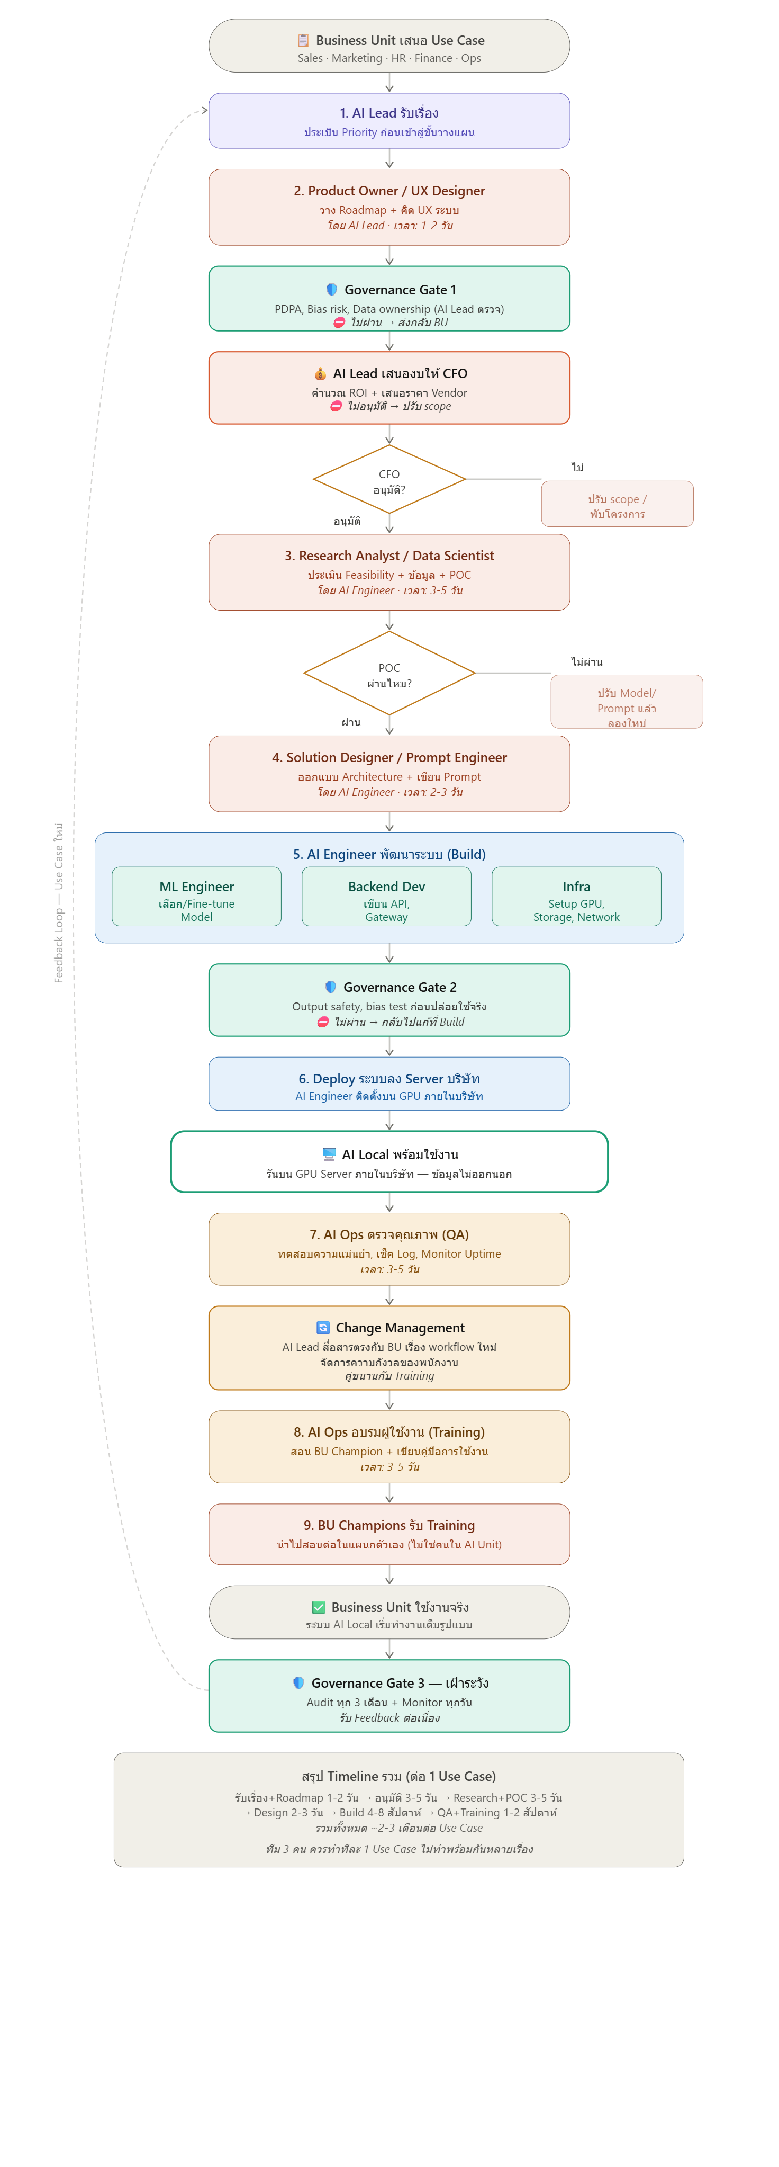

2.3

BOD

พิจารณาวิธีการใหม่ ที่ Redign ว่าถูกต้องหรือไหม
2.1

1

2.2

7.1
8
5.1
6
Polymate
Polymate

2.3

2.2
5.2
9.2

QMR
AMD,GM,ผจก.ฝ่าย
7.2
Outsoure

Digital Devlopment
3
2.1
4
Start
AMD,GM,ผจก.ฝ่าย

9.1

5.1

5.2

7.1

7.2

9.1

9.2

โครงสร้างทีมสร้าง AI 3y up
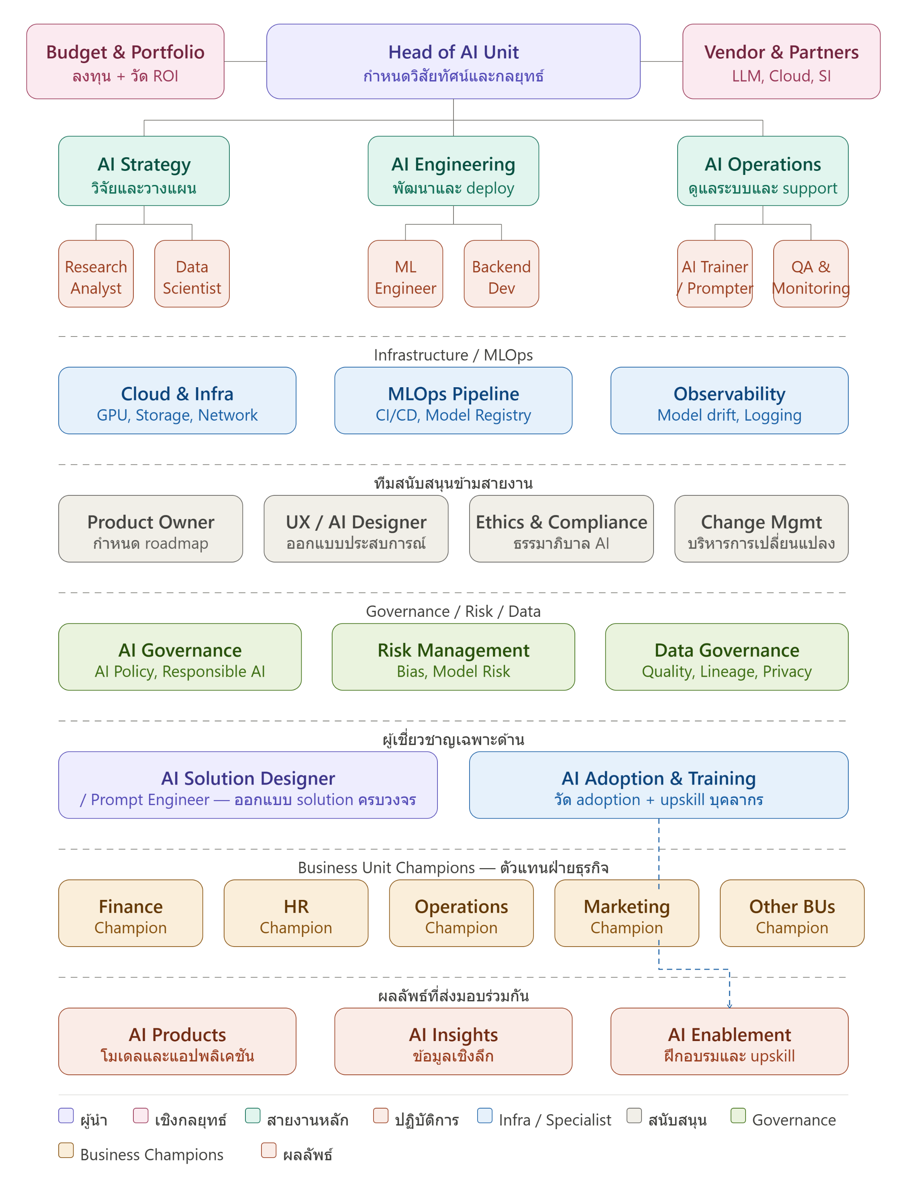
???
BOD
Team AI

Team AI

1
3
1

Polymate

Digital Devlopment
QMR
AMD,GM,ผจก.ฝ่าย

HRM
QMR
QMR

TEAM AI
Process Owner / Leader ร่วมกับ HR Training

1

AMD,GM,ผจก.ฝ่าย

ทีมสนับสนุนข้ามสายงาน |  |  |  | TEAM พัฒนา AI |  |  |  | TEAM Infrastructure
No. | ตำแหน่ง | อัตรา | Job Description | No. | ตำแหน่ง | อัตรา | Job Description | No. | ตำแหน่ง | อัตรา | Job Description
1 | Product Owner กำหนด roadmap | na (Digital Devlopment) | 1. Product Vision & Roadmap กำหนดทิศทางของ AI Products ในระยะสั้นและยาว, จัดลำดับความสำคัญของ features และ use cases ที่ให้ value สูงสุดก่อน, อัปเดต roadmap ทุกไตรมาสให้สอดคล้องกับทิศทางธุรกิจ และนำเสนอ roadmap ต่อ Head of AI Unit และ C-Suite 2.Backlog Management รวบรวม requirements จาก Business Unit Champions ทุกฝ่าย, เขียน User Stories ในรูปแบบที่ทีม Engineering เข้าใจและนำไปพัฒนาได้, จัดลำดับ backlog ตาม business value, effort และ dependency และ groom backlog รายสัปดาห์กับทีม Engineering 3.Stakeholder Management เป็น single point of contact สำหรับทุกฝ่ายที่ต้องการใช้ AI, รับ feedback จาก Business Units และแปลงเป็น actionable requirements, จัดการ expectations เมื่อ scope เกิน timeline หรือ budget และรายงานความคืบหน้าต่อ stakeholders อย่างสม่ำเสมอ 4.Sprint & Delivery Management ทำงานร่วมกับ ML Engineer และ Backend Developer ใน sprint planning, ตรวจรับ (accept/reject) งานที่ทีม deliver ว่าตรงตาม acceptance criteria หรือไม่, ทำ sprint review กับ stakeholders และ retrospective กับทีม และติดตาม velocity ของทีมเพื่อ forecast delivery date ได้แม่นยำ 5.Success Measurement กำหนด success metrics ของแต่ละ AI Product ก่อนเริ่มพัฒนา, ติดตามว่า AI Products ที่ deploy ไปสร้าง business value จริงหรือไม่, ทำ post-launch review หลัง deploy 30/60/90 วัน และรายงาน ROI ของ AI Products ต่อ Head of AI Unit | 1 | Head of AI Unit | 1 | 1.วาง AI Roadmap ระยะยาว กำหนด use case ที่ตอบโจทย์ธุรกิจ 2.ระบุและจัดลำดับความสำคัญของ AI Use Cases ที่มี ROI สูงสุด 3.ติดตามเทคโนโลยี AI ใหม่และประเมินความเป็นไปได้ในการนำมาใช้ 4.สร้างทีมที่แข็งแกร่ง ดูแล coaching วัฒนธรรมการทำงาน และคสบคุมทีมงานให้สามารถทำงานได้อย่างมีประสิทธิภาพ 5. รายงานผลการดำเนินงานต่อผู้บริหาร เจรจากับ vendor และ partner ภายนอก รวมถึงผลักดันให้ทุกฝ่ายในองค์กรเชื่อมั่นในการใช้ AI 6.วัดผลสำเร็จด้วย Kqi 4 ตัวหลัก ได้แก่ 4.1 จำนวนพนักงานที่ไมใช้ AI tools 4.2 จำนวนโครงการพัฒนา AI ส่งมอบไม่ทันกำหนด 4.3 จำนวนโครงการพัฒนา AI ที่ไม่คืนทุนในระยะเวลาเป้าหมายที่กำหนด 4.4 จำนวนครั้งที่ละเมิดการปฏิบัติตามกฎ นโยบาย และมาตรฐานที่กำหนด แบ่งเป็น 3 ระดับ 4.4.1 ระดับกฎหมาย ได้แก่ PDPA (พระราชบัญญัติคุ้มครองข้อมูลส่วนบุคคล) 4.4.2 ระดับองค์กร ได้แก่ AI Policy, Responsible AI Framework, Data Governance และ Model Risk Policy 4.4.3 ระดับเทคนิค ได้แก่ Model explainability (อธิบายได้ว่า AI ตัดสินใจอย่างไร), Bias testing ก่อน deploy และ Audit trail ว่าใครใช้ข้อมูลอะไรเมื่อไร | 1 | Cloud & Infrastructure | na (BY PLM) | 1.Compute & GPU Management จัดหาและบริหาร GPU/TPU สำหรับ model training และ inference, เลือก instance type ที่เหมาะกับแต่ละ workload เช่น training ใช้ GPU สูง แต่ inference ใช้ CPU ได้, ทำ auto-scaling เมื่อ traffic เพิ่มขึ้นและลด cost เมื่อ idle และดูแล spot/preemptible instances เพื่อประหยัดค่าใช้จ่าย 2.Storage & Data Infrastructure ออกแบบและดูแล data lake สำหรับเก็บ training data, จัดการ object storage เช่น S3, GCS สำหรับ model artifacts, ดูแล database สำหรับ feature store และ metadata และวางระบบ backup และ disaster recovery 3.Network & Security ออกแบบ network architecture ให้ AI systems ปลอดภัย, จัดการ VPC, subnet, firewall rules, ดูแล API gateway และ load balancer สำหรับ AI endpoints และทำ encryption ทั้ง data at rest และ data in transit 4.Cost Management ติดตามและควบคุมค่าใช้จ่าย cloud ให้อยู่ในงบ, ทำ cost allocation แยกตามโครงการ, หา opportunities ในการ optimize เช่น reserved instances และ rightsizing และรายงาน cloud spend ต่อ Head of AI Unit และ Budget & Portfolio Owner
2 | UX / AI Designer (ออกแบบประสบการณ์) | na (Digital Devlopment) | 1.AI Interaction Design ออกแบบวิธีที่ผู้ใช้โต้ตอบกับ AI เช่น chatbot, voice interface, recommendation UI และ AI-assisted forms, ออกแบบ conversation flow ที่เป็นธรรมชาติและเข้าใจง่าย, จัดการ edge cases เมื่อ AI ไม่เข้าใจ input หรือ confidence ต่ำ และออกแบบ error states ที่ helpful ไม่ใช่แค่แสดง error message 2.Explainable AI Design ออกแบบวิธีอธิบายว่า AI ตัดสินใจอย่างไรให้ผู้ใช้เข้าใจ เช่น "แนะนำสินค้านี้เพราะคุณเคยซื้อ X", แสดง confidence level ของ AI อย่างเหมาะสม เช่น "มั่นใจ 85%" โดยไม่ทำให้ผู้ใช้สับสน, ออกแบบ transparency ว่าข้อมูลอะไรถูกนำมาใช้ และช่วยผู้ใช้ override AI เมื่อต้องการ 3.User Research & Testing ทำ user research เพื่อเข้าใจว่าผู้ใช้ trust AI แค่ไหนและในบริบทอะไร, ทำ usability testing กับ AI features ก่อน launch, วัด user acceptance และ adoption ของ AI features และเก็บ qualitative feedback เพื่อปรับปรุง AI interaction 4.AI Ethics in Design ออกแบบให้หลีกเลี่ยง dark patterns ที่บังคับให้ผู้ใช้พึ่ง AI มากเกินไป, ดูแลให้ AI interface ไม่ discriminate ต่อกลุ่มผู้ใช้ใด, ออกแบบ consent flow ที่ชัดเจนว่าข้อมูลของผู้ใช้ถูกนำไปใช้อะไร และทำงานร่วมกับ Ethics & Compliance เพื่อให้ design สอดคล้องกับ AI Policy 5.Design System for AI สร้าง design system และ component library สำหรับ AI features โดยเฉพาะ เช่น loading states สำหรับ AI thinking, confidence indicators, feedback buttons และ AI badges, ทำให้ทุก AI Product ในองค์กรมี look and feel ที่สอดคล้องกัน และจัดทำ guidelines สำหรับ developer ในการ implement AI UI components | 2 | AI Strategy & Research | 1 | 1.วิจัยเทคโนโลยี AI ติดตาม model ใหม่ งานวิจัยล่าสุด และ benchmark ที่เกี่ยวข้อง เพื่อให้องค์กรไม่ตกเทรนด์และรู้ว่าเทคโนโลยีไหนนำมาใช้ได้จริง 2.วางแผนกลยุทธ์ AI แปลงเทคโนโลยีให้เป็น use case ที่ตอบโจทย์ธุรกิจ กำหนด roadmap ระยะสั้นและยาว และจัดลำดับความสำคัญว่าควรทำโครงการไหนก่อน 3.ประเมิน ROI และความเสี่ยง วิเคราะห์ว่าโครงการ AI ไหนคุ้มค่าลงทุน มีความเสี่ยงอะไร และเป็นไปได้จริงในเชิงปฏิบัติก่อนที่จะขอ budget 4.สร้าง Proof of Concept ทดลองและพิสูจน์แนวคิดในขนาดเล็กก่อน แล้วจึงส่งต่อให้ทีม Engineering พัฒนาจริงในระดับ production 5.Research Analyst ที่ดูแลการวิเคราะห์เทรนด์และตลาด และ Data Scientist ที่วิเคราะห์ข้อมูลเชิงลึกขององค์กร ผลลัพธ์ที่ส่งออกไปคือ Blueprint, Data Insight และ AI Roadmap ให้ทีม Engineering และ Operations นำไปใช้ต่อ | 2 | MLOps Pipeline (Machine Learning Operations Pipeline) | 1 (เพิ่มกำลัง คนใน PLM) | 1.Training Pipeline สร้างและดูแลกระบวนการ train model อัตโนมัติตั้งแต่ต้นจนจบ, จัดการ data versioning ให้รู้ว่า model แต่ละ version train ด้วยข้อมูลชุดไหน, ทำ distributed training บน GPU cluster เมื่อ model ใหญ่เกินกว่าจะ train บนเครื่องเดียว และ schedule การ retrain อัตโนมัติเมื่อข้อมูลใหม่เข้ามาครบตามเกณฑ์ 2.Model Registry เป็นคลังเก็บ model ทุก version พร้อม metadata ครบถ้วน ได้แก่ train ด้วยข้อมูลอะไร, hyperparameters ที่ใช้, ผลการ evaluation และใครเป็นคน approve, ควบคุม lifecycle ของ model ตั้งแต่ Staging → Production → Archived และป้องกันไม่ให้ model ที่ยังไม่ผ่าน QA ขึ้น production 3.CI/CD for ML (Continuous Integration / Continuous Delivery for Machine Learning) เมื่อ ML Engineer push code ใหม่จะ trigger pipeline อัตโนมัติ ได้แก่ unit test และ integration test, train model ใหม่, เปรียบเทียบกับ model ปัจจุบันใน production และ deploy อัตโนมัติหาก performance ดีกว่า, ทำ canary deployment คือ rollout ทีละน้อยเช่น 5% → 20% → 100% เพื่อลดความเสี่ยง และ rollback อัตโนมัติหาก error rate สูงผิดปกติ 4.Feature Store เป็นที่เก็บ features กลาง ให้ทุกทีมใช้ features เดียวกัน ไม่คำนวณซ้ำ, แก้ปัญหา training-serving skew คือ features ที่ใช้ train กับ serve ต้องตรงกัน ไม่งั้น model จะ perform แย่ใน production และ share features ข้ามโครงการ เช่น user behavior features ที่ทั้ง recommendation และ fraud detection ใช้ร่วมกันได้ 5.Experiment Tracking บันทึกผลการทดลองทุกครั้งอัตโนมัติ ได้แก่ hyperparameters, metrics, artifacts และ environment, เปรียบเทียบผล experiments หลายร้อยครั้งได้ในหน้าเดียว และช่วยให้ทีมไม่ต้องทำ experiment ซ้ำเพราะจำไม่ได้ว่าเคยลองอะไรไปแล้ว
3 | Ethics & Compliance (ธรรมภิบาล AI) | na (BY QMR ) | 1. Responsible AI Framework สร้างและดูแล AI Policy ขององค์กร กำหนดว่า AI ทำได้และทำไม่ได้อะไร, วางหลักการ Responsible AI เช่น Fairness, Transparency, Accountability และ Privacy, จัดทำ AI Ethics Guidelines สำหรับทุกทีมที่พัฒนา AI และอัปเดต framework ให้ทันกับกฎหมายและมาตรฐานใหม่ๆ 2. Regulatory Compliance ดูแลให้องค์กรปฏิบัติตามกฎหมายที่เกี่ยวข้อง เช่น PDPA ในไทย, GDPR ในยุโรป, EU AI Act และกฎระเบียบของ regulator ในอุตสาหกรรม เช่น ธนาคารแห่งประเทศไทย, ก.ล.ต., จัดทำ compliance checklist สำหรับทุก AI project ก่อน deploy และรายงาน compliance status ต่อ Head of AI Unit และ Board 3. AI Audit & Assessment ทำ ethics assessment ก่อน deploy AI ทุกตัว ประเมินความเสี่ยงด้าน bias, fairness และ privacy, ทำ periodic audit ของ AI systems ที่อยู่ใน production, จัดทำ audit trail ให้สามารถ trace ได้ว่า AI ตัดสินใจอย่างไรและเมื่อไร และทำ third-party audit เมื่อจำเป็นเพื่อความน่าเชื่อถือ 4. Bias & Fairness Management ทดสอบ model ก่อน deploy ว่ามี bias ต่อกลุ่มใดกลุ่มหนึ่งหรือไม่ เช่น เพศ, อายุ, เชื้อชาติ, กำหนดมาตรฐาน fairness metrics ที่ต้องผ่านก่อน production, ติดตาม fairness ของ model ที่อยู่ใน production อย่างต่อเนื่อง และทำงานร่วมกับ ML Engineer เพื่อแก้ bias ที่พบ 5. Incident & Violation Management รับและสืบสวน ethics complaints จากผู้ใช้หรือพนักงาน, จัดการ AI incidents ที่เกี่ยวกับ ethics เช่น model ที่แสดงผลลัพธ์ที่เป็น harmful, กำหนด escalation path เมื่อพบการละเมิดร้ายแรง และจัดทำ lessons learned เพื่อป้องกันไม่ให้เกิดซ้ำ | 3 | AI Engineering | 3 | 1. พัฒนาและ train AI models, fine-tune LLMs, สร้าง training pipeline ตั้งแต่ experiment จนถึง production 2. สร้าง API เชื่อมต่อ AI models กับระบบองค์กร ดูแล scalability, security และ integration 3. พัฒนา model, deploy ผ่าน Machine Learning Operations pipeline และรับประกันคุณภาพด้วย evaluation และ bias testing | 3 | Observability & Monitoring | na (BY PLM) | 1.Infrastructure Monitoring ติดตาม CPU, Memory, GPU utilization, Disk I/O และ Network traffic แบบ real-time, แจ้งเตือนเมื่อ resource ใกล้เต็มก่อนที่ระบบจะ crash และทำ capacity planning ว่าต้องเพิ่ม resource เมื่อไร 2.Model Performance Monitoring ติดตาม accuracy, precision, recall และ F1 score ของ model ใน production อย่างต่อเนื่อง, ตรวจจับ Model Drift เมื่อ performance ลดลงจากค่าปกติ และ trigger alert ให้ ML Engineer มา investigate และ retrain 3.Data Drift Detection เปรียบเทียบ distribution ของข้อมูลที่เข้ามาจริงกับข้อมูลที่ใช้ train, ตรวจจับ Feature Drift เมื่อค่าของ input features เปลี่ยนไปอย่างมีนัยสำคัญ และแจ้งเตือนทีม Data Governance เมื่อพบความผิดปกติของข้อมูล 4.Application Monitoring ติดตาม API latency, throughput และ error rate ของทุก AI endpoint, ทำ distributed tracing ติดตาม request ตั้งแต่ต้นจนจบว่าใช้เวลาที่ขั้นตอนไหนมากที่สุด, สร้าง SLO (Service Level Objectives) และ SLA dashboard ให้ Operations และ Head of AI Unit และตรวจจับ anomaly เช่น traffic spike หรือ unusual error patterns 5.Alerting & Incident Response ออกแบบ alert rules ที่ฉลาด ไม่ดังเกินไปจน alert fatigue แต่ไม่เงียบเกินไปจนพลาด incident, จัดลำดับความสร้างแรงของ alert ตั้งแต่ Info, Warning, Critical และ Page, ส่ง alert ผ่านช่องทางที่เหมาะสม เช่น Slack, PagerDuty, Email ตามระดับความรุนแรง และสร้าง runbook สำหรับแต่ละ alert ให้ทีม on-call รู้ว่าต้องทำอะไร 6.Dashboard & Reporting สร้าง dashboard หลายระดับ ได้แก่ Technical dashboard สำหรับ Engineering ดูรายละเอียด, Operations dashboard สำหรับ Ops ดู uptime และ incident และ Executive dashboard สำหรับ Head of AI Unit รายงาน C-Suite, ทำ weekly และ monthly report สรุป system health และ trend
4 | Change Mgmt (บริหารความเปลี่ยนแปลง) | na (AMD,GM,ผจกฝ่าย ทุกคน) | 1. Change Strategy & Planning วิเคราะห์ผลกระทบของ AI ต่อแต่ละฝ่ายและแต่ละบทบาทงาน, ออกแบบ change journey map ตั้งแต่ awareness จนถึง adoption, กำหนด change milestones และ success metrics ก่อนเริ่ม rollout และทำ stakeholder analysis ว่าใคร champion, ใคร neutral และใคร resistant 2.Communication & Engagement สร้าง communication plan ที่สื่อสารเรื่อง AI อย่างโปร่งใสและไม่ทำให้คนกลัว, ออกแบบ messaging ที่เน้นว่า AI ช่วยเสริมงานคน ไม่ใช่แทนที่, จัดทำ FAQ สำหรับพนักงานเกี่ยวกับ AI และ job security และสื่อสารผ่านช่องทางที่เหมาะสมกับแต่ละกลุ่ม เช่น town hall, newsletter, intranet 3. Resistance Management ระบุและเข้าใจสาเหตุของการต่อต้าน AI ในแต่ละกลุ่ม, ออกแบบแนวทางจัดการ resistance แบบ empathy-based ไม่ใช่บังคับ, ทำ one-on-one sessions กับกลุ่มที่ resistant สูงและสร้าง quick wins ให้คนเห็นประโยชน์ของ AI จากประสบการณ์จริง 4. AI Champion Network สร้างและบริหารเครือข่าย AI Champions ในทุกฝ่าย ซึ่งเป็นพนักงานที่ enthusiastic เรื่อง AI, อบรม Champions ให้เป็น first line of support และ role model สำหรับเพื่อนร่วมงาน, จัด community of practice ให้ Champions แลกเปลี่ยนประสบการณ์และ best practices และใช้ Champions เป็น feedback channel กลับมาที่ AI Unit 5. Adoption Measurement & Sustaining วัด adoption rate รายเดือนแยกตามฝ่ายและกลุ่มพนักงาน, ระบุฝ่ายที่ adoption ต่ำและลงไปช่วยเป็นพิเศษ, ออกแบบ reinforcement mechanisms เช่น recognition program สำหรับทีมที่ใช้ AI ได้ดี และทำให้ AI adoption เป็นส่วนหนึ่งของ performance review | 4 | AI Operations | 1 | 1. ดูแลรักษา AI Unit หลังจากทีม Engineering สร้างและ deploy model แล้ว AI Operations รับหน้าที่ดูแลให้ระบบทำงานได้เสถียรและมีประสิทธิภาพตลอดเวลา 2. AI Trainer / Prompter ออกแบบและปรับปรุง prompt ให้ได้ผลลัพธ์ที่ดีที่สุด, fine-tune model สำหรับ use case เฉพาะ, สร้าง training data และทดสอบ output คุณภาพก่อนส่งให้ผู้ใช้จริง 3. QA & Monitoring ตรวจสอบคุณภาพ output ของ AI อย่างต่อเนื่อง, ติดตาม model performance, ตรวจจับ anomaly และ alert เมื่อระบบมีปัญหา

TEAM ผู้เชี่ยวชาญเฉพาะด้าน |  |  |  | Team กำหนด Policy และประเมินความเสี่ยง |  |  |  | TEAM Business Unit Champions — ตัวแทนฝ่ายธุรกิจ (AMD,GM,ผจกฝ่าย ทุกคน)
No. | ตำแหน่ง | อัตรา | Job Description | No. | ตำแหน่ง | อัตรา | Job Description
1 | AI Solution Designer / Prompt Engineer | 1 (BU AI) | 1. Solution Architecture วิเคราะห์โจทย์ธุรกิจจาก Business Unit Champions และออกแบบ AI solution ที่ตอบโจทย์, เลือก AI approach ที่เหมาะสม เช่น RAG, Fine-tuning, Agent หรือ Prompt Engineering, ออกแบบ system architecture ที่เชื่อมต่อ AI model กับ data sources และ existing systems และจัดทำ Solution Blueprint ส่งให้ AI Engineering พัฒนาต่อ 2. Prompt Engineering ออกแบบและพัฒนา prompt templates สำหรับ use cases ต่างๆ ในองค์กร, ทำ prompt optimization เพื่อให้ได้ผลลัพธ์ที่แม่นยำ สม่ำเสมอ และมีประสิทธิภาพ, สร้าง prompt library ที่ทุกทีมนำไปใช้ได้ และทดสอบ prompt ด้วย systematic evaluation เช่น A/B testing และ LLM evaluation frameworks 3. RAG & Knowledge Management ออกแบบ Retrieval Augmented Generation (RAG) systems ที่ดึงข้อมูลถูกต้องมาเสริม LLM, จัดการ knowledge base และ vector database สำหรับ RAG, ทำ chunking strategy และ embedding optimization และดูแล knowledge base ให้ up-to-date และมีคุณภาพ 4. AI Agent Design ออกแบบ AI Agents ที่สามารถทำงานหลายขั้นตอนอัตโนมัติ, กำหนด tools และ capabilities ที่ Agent มีสิทธิ์ใช้, ออกแบบ safety guardrails ป้องกันไม่ให้ Agent ทำสิ่งที่ไม่ต้องการ และทดสอบ Agent ในสถานการณ์ต่างๆ รวมถึง edge cases 5. Output Quality & Evaluation กำหนดมาตรฐานคุณภาพ AI output สำหรับแต่ละ use case, สร้าง evaluation framework วัดว่า output ดีพอหรือไม่ เช่น accuracy, relevance, safety และ consistency, ทำ red teaming ทดสอบว่า AI จะทำงานผิดพลาดในสถานการณ์ไหน และวนลูป feedback จาก QA & Monitoring กลับมาปรับปรุง prompt และ solution 6. Knowledge Transfer จัดอบรม Prompt Engineering basics ให้ทีมอื่นในองค์กร, สร้าง prompt engineering guidelines และ best practices, ทำงานร่วมกับ AI Adoption & Training เพื่อ upskill พนักงานทั่วองค์กร และจัดทำ documentation ของ solutions ทั้งหมดที่สร้าง | 1 | AI Governance AI Policy, Responsible AI กรอบการตัดสินใจ | na (BY HRM) | 1. AI Policy Development ร่างและดูแล AI Policy ขององค์กรที่ครอบคลุม การใช้ AI ที่อนุญาตและไม่อนุญาต, มาตรฐาน data usage ใน AI, กระบวนการ approval ก่อน deploy AI ใหม่ และข้อกำหนดด้าน transparency และ explainability, อัปเดต policy ให้ทันกับ EU AI Act, กฎหมายไทย และมาตรฐานสากลและทำให้ policy ปฏิบัติได้จริง ไม่ใช่แค่เอกสาร 2. AI Governance Structure ออกแบบและบริหาร AI Governance Committee ที่ประกอบด้วย C-Suite, Legal, Risk, IT และ Business Units, กำหนด roles และ responsibilities ว่าใครมีอำนาจตัดสินใจอะไรเกี่ยวกับ AI, สร้าง escalation path ที่ชัดเจนเมื่อมี AI ethics issues และจัดประชุม Governance Committee เป็นประจำเพื่อ review AI portfolio 3. Responsible AI Framework กำหนดหลักการ Responsible AI ขององค์กร ได้แก่ Fairness ไม่ discriminate, Transparency อธิบายได้ว่า AI ตัดสินใจอย่างไร, Accountability มีคนรับผิดชอบเสมอ, Privacy ปกป้องข้อมูลส่วนตัว, Safety ไม่ก่อให้เกิดอันตราย และ Reliability ทำงานได้สม่ำเสมอ, แปลงหลักการเหล่านี้เป็น checklist และ assessment tools ที่ทีมนำไปใช้ได้จริง 4 AI Risk Governance กำหนด AI Risk Appetite ขององค์กรว่ายอมรับความเสี่ยงระดับไหนได้, จัดระดับความเสี่ยงของ AI projects ตาม impact และ probability เช่น High Risk ต้องผ่าน full governance review, จัดทำ AI Risk Register และอัปเดตสม่ำเสมอ และรายงาน AI Risk ต่อ Board และ C-Suite เป็นประจำ 5. Standards & Compliance Oversight กำหนดมาตรฐานขั้นต่ำที่ AI ทุกตัวในองค์กรต้องผ่านก่อน deploy, ทำ governance review ของ AI projects ที่มีความเสี่ยงสูง, ติดตามการปฏิบัติตาม governance framework ของทุกทีม และจัดทำ annual AI governance report สำหรับ Board และ external stakeholders | Business Unit Champion คือ "ตัวแทน AI ประจำฝ่าย" ที่ทำหน้าที่เชื่อมระหว่าง AI Unit กับฝ่ายธุรกิจของตัวเองครับ ไม่ใช่ AI expert เต็มตัว แต่เป็นคนในฝ่ายที่เข้าใจทั้งงานของตัวเองและศักยภาพของ AI ใครควรเป็น Business Unit Champion ไม่ใช่ตำแหน่งใหม่ แต่เป็น role เพิ่มเติมให้กับพนักงานที่มีอยู่แล้วครับ คุณสมบัติที่ดีได้แก่ เป็นคนที่ enthusiastic เรื่อง AI และอยากเรียนรู้, มีความน่าเชื่อถือในฝ่ายของตัวเอง เพื่อนร่วมงานฟัง, เข้าใจ business process ของฝ่ายตัวเองอย่างลึกซึ้ง, มีทักษะการสื่อสารที่ดีและสามารถอธิบาย AI ให้คนอื่นเข้าใจได้ และได้รับการสนับสนุนจากผู้จัดการฝ่ายให้มีเวลาทำ Champion role โดยปกติใช้เวลาประมาณ 20-30% ของเวลางานสำหรับ Champion activities ส่วนที่เหลือยังทำงานปกติในฝ่ายของตัวเอง หน้าที่หลัก 6 ด้าน 1.Use Case Discovery ค้นหาและระบุ pain points ในฝ่ายที่ AI สามารถช่วยแก้ได้, สังเกตงาน manual ที่ซ้ำซาก ใช้เวลานาน หรือ error-prone ที่เหมาะกับ AI, รวบรวม ideas จากเพื่อนร่วมงานในฝ่ายและประเมินเบื้องต้นว่า feasible แค่ไหน และส่ง use cases ที่ผ่านการกรองแล้วให้ Product Owner และ AI Strategy พิจารณา 2. AI Adoption Facilitation เป็น first line of support เมื่อเพื่อนร่วมงานในฝ่ายมีปัญหาการใช้ AI tools, สาธิตและแนะนำการใช้ AI ในบริบทงานจริงของฝ่าย, จัด mini workshops หรือ sharing sessions ภายในฝ่ายเพื่อแบ่งปัน tips และ best practices และช่วยเพื่อนร่วมงานที่ยังลังเลให้เริ่มต้นใช้ AI ได้อย่างมั่นใจ 3. Requirements Translation แปลงความต้องการของฝ่ายให้เป็น AI requirements ที่ชัดเจน, อธิบาย business context ให้ AI Unit เข้าใจว่าทำไมโจทย์นี้ถึงสำคัญ, ตรวจสอบว่า AI solutions ที่ AI Unit พัฒนาตรงตามความต้องการจริงหรือไม่ และทำ user acceptance testing ก่อน rollout เพื่อให้มั่นใจว่าใช้งานได้จริงในบริบทของฝ่าย 4. Feedback Loop รวบรวม feedback จากผู้ใช้ในฝ่ายเกี่ยวกับ AI tools และ solutions, แยกแยะว่าปัญหาเกิดจาก technology, training หรือ process และส่ง feedback ที่ถูกต้องไปยังทีมที่รับผิดชอบ, ติดตามว่า feedback ที่ส่งไปได้รับการแก้ไขหรือไม่ และรายงานสถานะ AI adoption ของฝ่ายต่อ AI Adoption & Training รายเดือน 5. Change Advocacy เป็น role model ในการใช้ AI อย่างมีประสิท
2 | AI Adoption & Training วัด adoption + upskil | na (Process Owner/Leader & HR Training) | 1. Adoption Strategy & Planning วิเคราะห์ current state ว่าองค์กรใช้ AI อยู่ในระดับไหน แต่ละฝ่ายอยู่ที่ level อะไร, กำหนด adoption roadmap แยกตามกลุ่มพนักงาน เช่น Executive, Manager, Staff และ Technical, ออกแบบ adoption journey ตั้งแต่ awareness, trial, regular use จนถึง mastery และวาง adoption targets รายไตรมาสที่วัดได้ 2. Training Program Design ออกแบบหลักสูตร AI training ที่แตกต่างกันตามระดับและบทบาทงาน ได้แก่ AI Literacy สำหรับพนักงานทั่วไปให้เข้าใจ AI พื้นฐาน, AI User Training สำหรับคนที่ใช้ AI tools ในงานประจำ, AI Power User สำหรับ AI Champions ที่จะเป็น role model, Prompt Engineering สำหรับคนที่ทำงานกับ LLMs โดยตรง และ AI Leadership สำหรับ Manager และ Executive ให้ตัดสินใจเรื่อง AI ได้, ออกแบบ learning path ที่ชัดเจนว่าแต่ละ role ควรเรียนอะไรในลำดับไหน 3. Training Delivery จัดอบรมทั้ง online และ in-person ตามความเหมาะสม, สร้าง e-learning modules ที่เรียนได้ตามเวลาตัวเอง, จัด hands-on workshops ที่ให้ลองใช้ AI จริงในโจทย์จากงานตัวเอง, ทำ lunch & learn sessions สำหรับแบ่งปัน AI tips และ use cases และจัด AI hackathon เพื่อกระตุ้น innovation และ adoption 4. Adoption Measurement วัด AI Adoption Rate รายเดือนแยกตามฝ่าย, ระดับ และตำแหน่ง, ติดตาม usage data ว่าคนใช้ AI tools จริงบ่อยแค่ไหนและใช้ features อะไร, วัด proficiency level ของพนักงานก่อนและหลังอบรม, ระบุกลุ่มที่ adoption ต่ำและออกแบบ intervention พิเศษ และรายงาน adoption progress ต่อ Head of AI Unit และ Change Management รายเดือน 5. Content & Resource Management สร้างและดูแล AI Learning Hub ที่รวม tutorials, guides, prompt templates และ best practices, จัดทำ use case library แสดงตัวอย่างการใช้ AI ในงานจริงขององค์กร, อัปเดต content ให้ทันกับ AI tools และ features ใหม่ๆ และสร้าง FAQ และ troubleshooting guide สำหรับปัญหาที่พบบ่อย 6. Community Building สร้างและดูแล AI Community of Practice ภายในองค์กร, จัดพื้นที่แลกเปลี่ยน เช่น Slack channel, forum หรือ monthly meetup, ยกย่องและให้รางวัล AI Champions และ early adopters เพื่อสร้าง role models และเชิญ external speakers มาแชร์ AI trends และ best practices | 2 | Risk Management Bias, Model Risk | na (BY QMR) | 1. AI Risk Assessment ทำ risk assessment ของทุก AI project ก่อนเริ่มพัฒนาและก่อน deploy, จัดระดับความเสี่ยง High, Medium, Low ตาม impact และ likelihood, กำหนด risk mitigation measures ที่ต้องทำก่อน approve โครงการ และทบทวน risk assessment เมื่อ scope หรือ data เปลี่ยน 2. Bias Detection & Mitigation กำหนดมาตรฐาน fairness metrics ที่ทุก model ต้องผ่าน เช่น Demographic Parity, Equal Opportunity และ Calibration, ทำ bias testing ก่อน deploy และ monitor bias ใน production อย่างต่อเนื่อง, ทำงานกับ ML Engineer เพื่อแก้ bias ด้วยวิธีต่างๆ เช่น resampling, reweighting และ adversarial debiasing และจัดทำ bias report สำหรับ Governance Committee 3. Model Risk Management สร้างและดูแล Model Risk Framework ที่กำหนดว่า model ประเภทไหนต้องผ่าน validation level ไหน, ทำ model validation อิสระ (independent validation) สำหรับ high-risk models, ติดตาม model performance degradation และ trigger review เมื่อต่ำกว่าเกณฑ์ และกำหนด model retirement criteria ว่าเมื่อไรต้อง retire model เก่า 4. AI Risk Register จัดทำและอัปเดต AI Risk Register ที่รวบรวมความเสี่ยงทุกประเภทของทุก AI system, ติดตามสถานะของ risk mitigation actions, รายงาน top AI risks ต่อ Head of AI Unit รายเดือนและต่อ Board รายไตรมาส และทำ risk trend analysis ว่าความเสี่ยงโดยรวมเพิ่มขึ้นหรือลดลง 5. Incident Management กำหนด AI incident categories และ severity levels, ทำ root cause analysis เมื่อเกิด AI incident และหา systemic issues, ออกแบบ corrective actions และติดตามให้แน่ใจว่าดำเนินการจริง และจัดทำ incident report สำหรับ regulator เมื่อจำเป็น
 |  |  |  | 3 | Data Governance Quality, Lineage, Privacy | na (BY QMR) | 1. Data Quality Management กำหนดมาตรฐาน data quality ที่ข้อมูลทุกชุดต้องผ่านก่อนนำไปใช้ train AI โดยวัดจาก 6 มิติ ได้แก่ Completeness ข้อมูลครบหรือไม่, Accuracy ถูกต้องหรือไม่, Consistency ตรงกันทุก source หรือไม่, Timeliness ทันสมัยหรือไม่, Validity อยู่ในรูปแบบที่ถูกต้องหรือไม่ และ Uniqueness มี duplicate หรือไม่, สร้าง data quality dashboard และ alert เมื่อคุณภาพต่ำกว่าเกณฑ์ และทำ data profiling และ cleansing อย่างสม่ำเสมอ 2. Data Lineage & Catalog จัดทำ data catalog ที่รวบรวมข้อมูลทุกชุดในองค์กรพร้อม metadata ครบถ้วน เช่น แหล่งที่มา เจ้าของ และการใช้งาน, ทำ data lineage tracking ให้สามารถ trace ได้ว่าข้อมูลมาจากไหน ผ่านการแปลงอะไรบ้าง และถูกนำไป train model ไหน, ดูแล metadata management ให้ข้อมูลค้นหาได้ง่ายและเข้าใจได้ และ update catalog อัตโนมัติเมื่อมีข้อมูลใหม่เข้ามา 3. Data Access Control กำหนด data access policy ว่าใครมีสิทธิ์เข้าถึงข้อมูลอะไรและในระดับไหน เช่น read-only, write หรือ admin, ทำ data classification จัดระดับความอ่อนไหวของข้อมูล เช่น Public, Internal, Confidential และ Restricted, บริหาร data access requests และ approvals อย่างเป็นระบบ และ audit การเข้าถึงข้อมูลอย่างสม่ำเสมอเพื่อตรวจจับ unauthorized access 4. Privacy & Compliance ดูแลให้การเก็บและใช้ข้อมูลในทุก AI project ปฏิบัติตาม PDPA และกฎหมายที่เกี่ยวข้อง, จัดทำ data processing records ตาม PDPA requirement, บริหาร data subject rights เช่น right to access, right to erasure และ right to portability, ทำ Privacy Impact Assessment ก่อนเริ่ม AI project ที่เกี่ยวข้องกับข้อมูลส่วนตัว และดูแล data retention policy ว่าเก็บข้อมูลได้นานแค่ไหนและต้องลบเมื่อไร 5. Data Architecture & Standards กำหนดมาตรฐาน data format, naming convention และ schema ที่ทุกทีมใช้ร่วมกัน, ออกแบบ data architecture ที่รองรับ AI workloads เช่น data lake, data warehouse และ feature store, กำหนด master data management standards เพื่อให้ข้อมูล entity เดียวกันมี definition เดียวกันทั้งองค์กร เช่น "ลูกค้า" หมายความว่าอะไร และทำ data integration standards สำหรับการดึงข้อมูลจาก source systems ต่างๆ 6. Data Ethics & Responsible Use

Flow การทำงาน AI 3y u
F
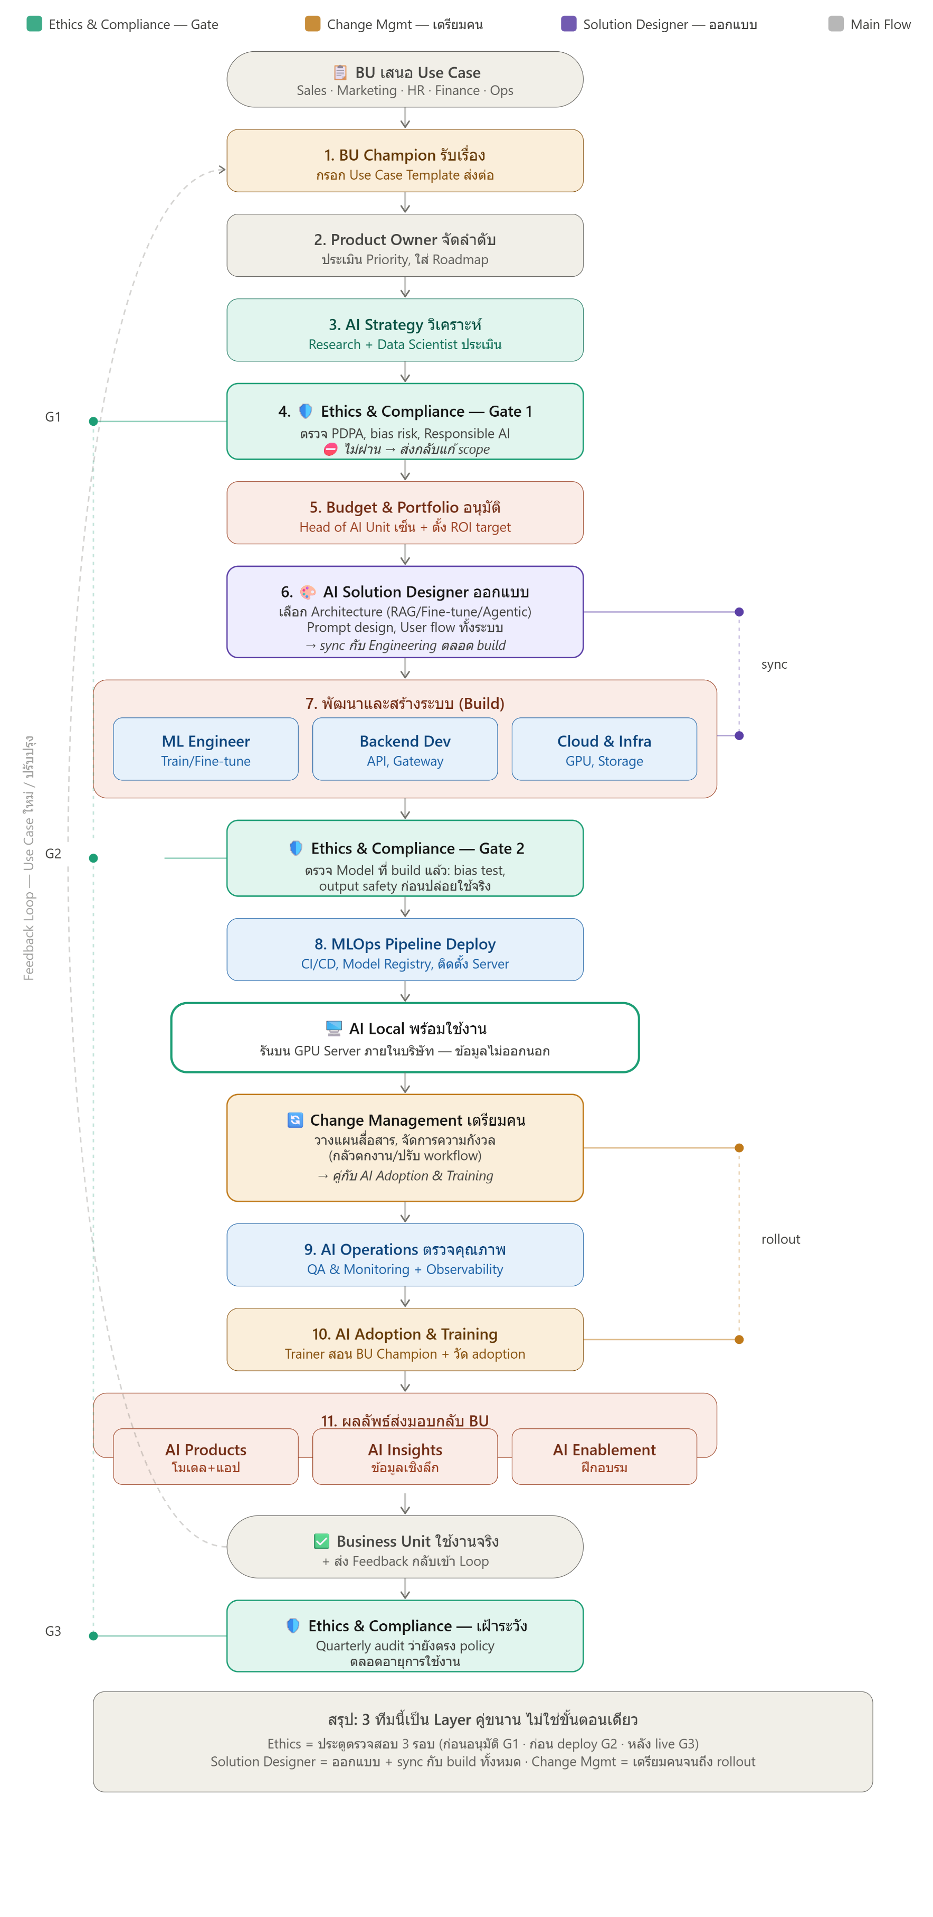

BOD
BU AI
ALL
5

BU AI
BU AI
7
BU AI
9
3

3
7
7
9
9
3

Polymate

7
8
9

Digital Devlopment
2
2
G1,G2,G3
QMR
10.2
AMD,GM,ผจก.ฝ่าย

4
HRM
4
QMR
4
QMR

Process Owner / Leader ร่วมกับ HR Training
BU AI
6
10.1

AMD,GM,ผจก.ฝ่าย
1

Desing Server Local
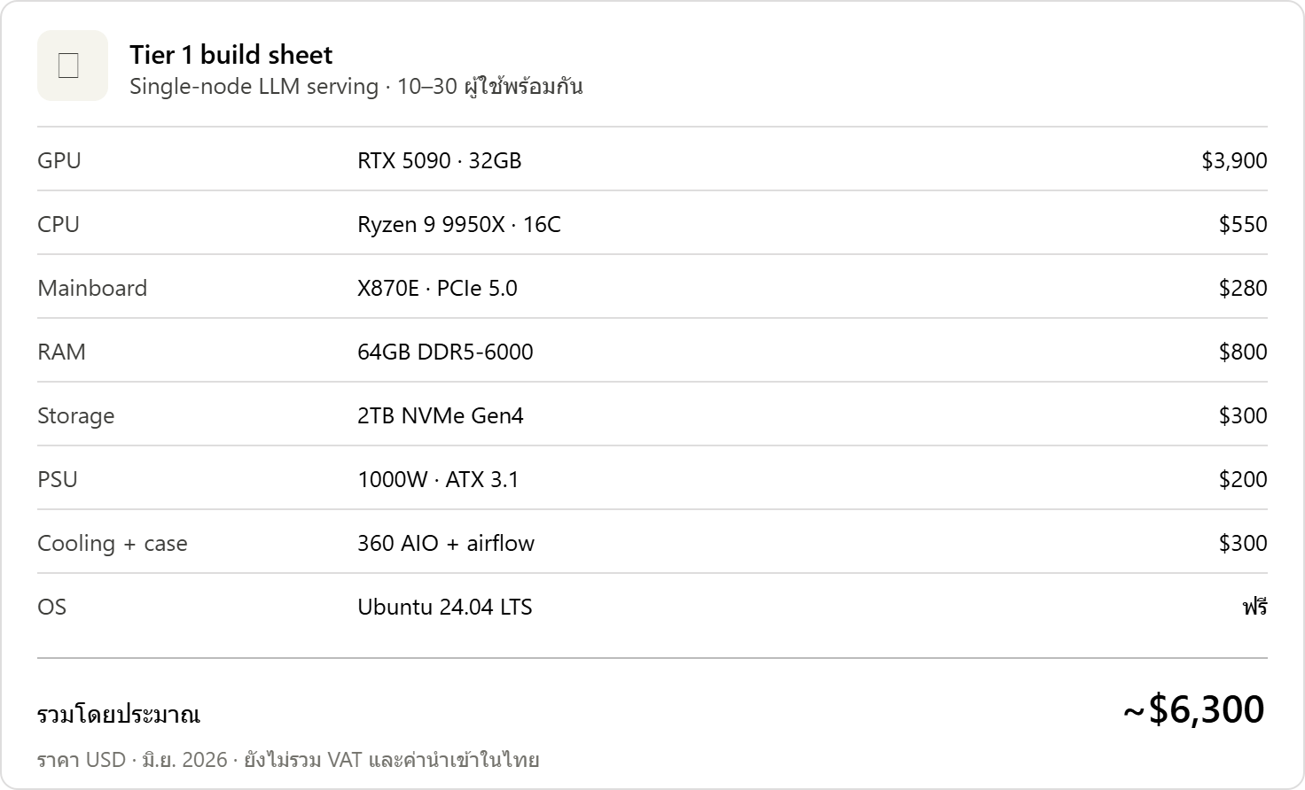
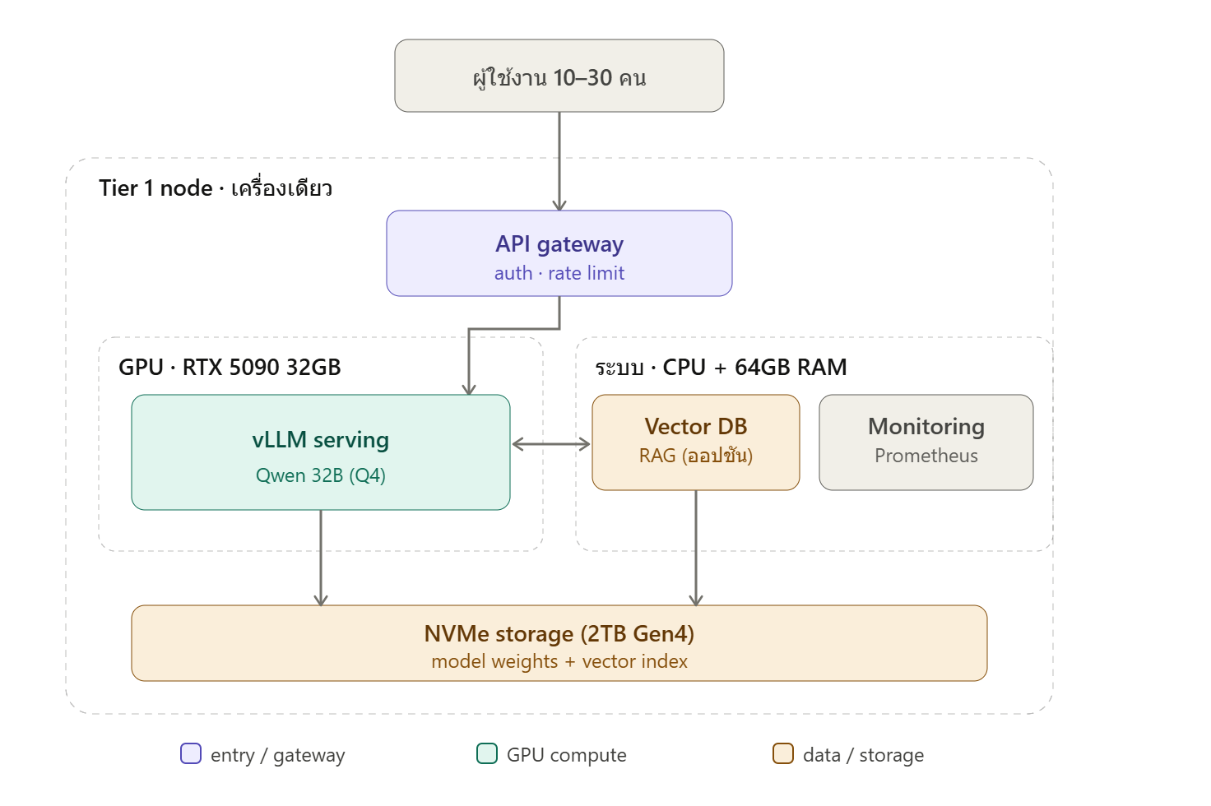
Tier 1 — ทีมเล็ก (รองรับ ~10–30 คนพร้อมกัน, โมเดล 8B–32B) เซิร์ฟเวอร์เดียว การ์ดเดียว เหมาะกับทีมในออฟฟิศหรือ POC
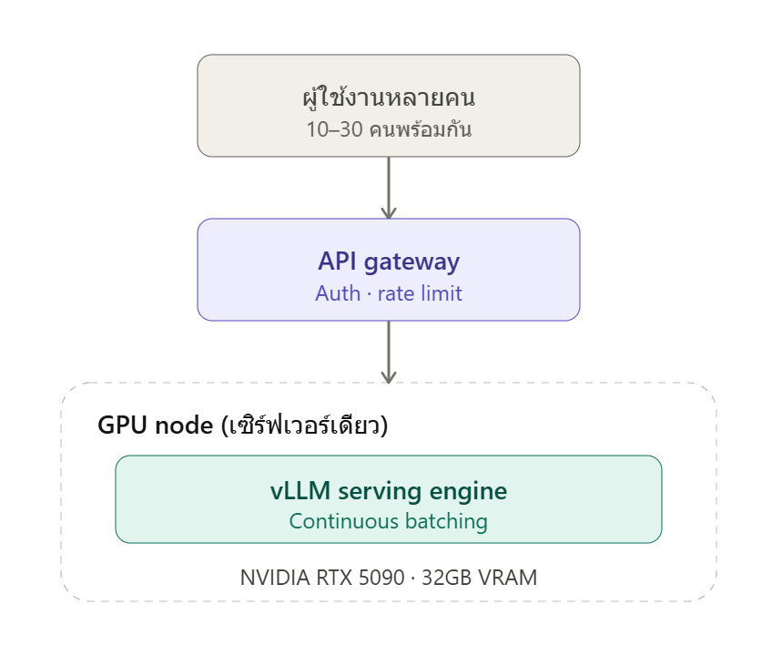
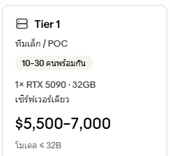

 | ค่าเงินดอลลาร์ | 32.82 | $

 | เงินลงทุน Server (AI แนะนำเริ่มต้น) | 205,125.00 | บาท

โมเดล 32B ใส่ได้สบายบน RTX 5090 32GB และเหลือที่ให้ KV cache รองรับหลายคน แต่ถ้าโตขึ้นหรืออยากได้ความเสถียร ต้องขยับไป Tier 2

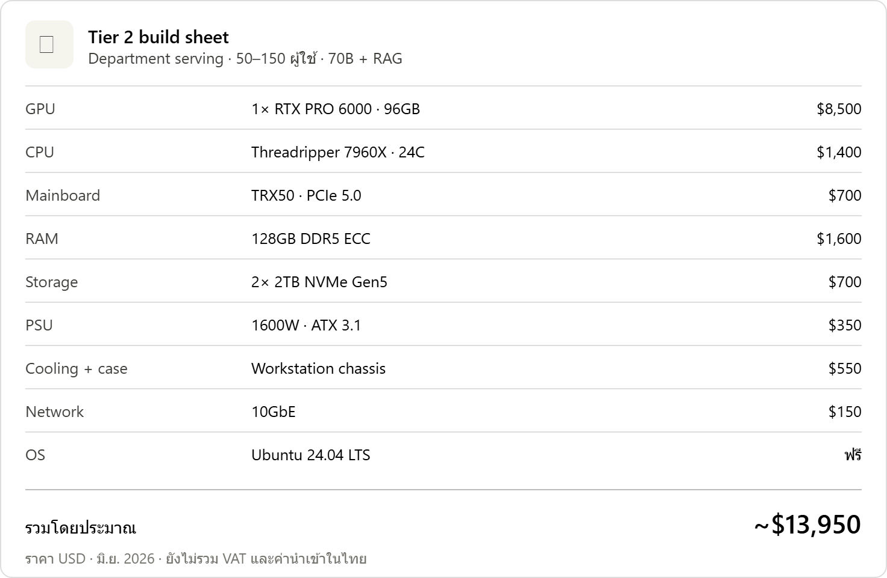
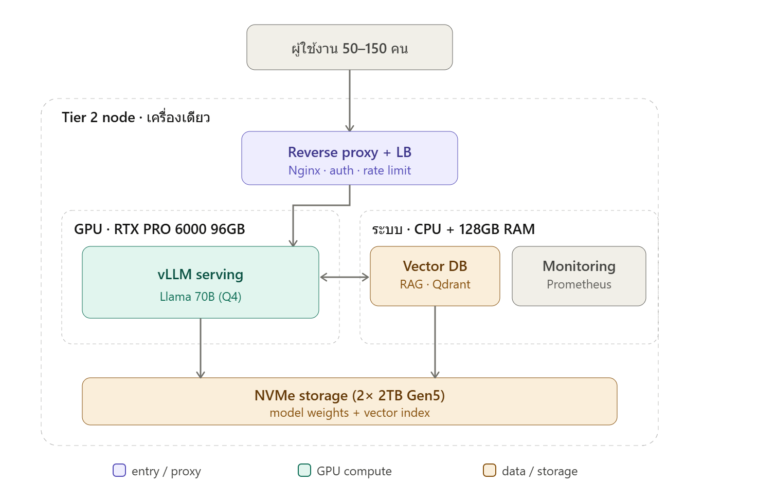
Tier 2 — ระดับแผนก/SME (รองรับ ~50–150 คน, โมเดลถึง 70B + RAG) มี GPU หลายตัวต่อ workers หลายตัว มี load balancer กระจายงาน และต่อ Vector DB สำหรับ RAG (ค้นข้อมูลภายในองค์กร)

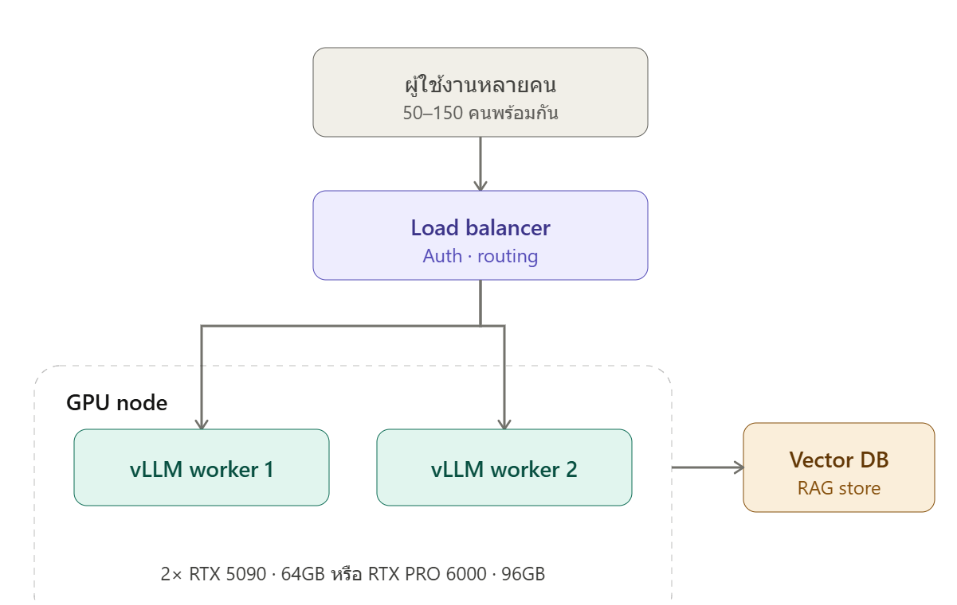

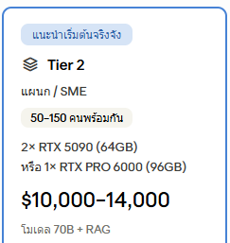

 | ค่าเงินดอลลาร์ | 32.82 | $

 | เงินลงทุน Server (AI แนะนำเริ่มต้น) | 393,840.00 | บาท

ตรงนี้คือจุดที่ HCI เริ่มเข้ามาเกี่ยว — node เดียวที่มีหลาย GPU คือก้าวแรกสู่การทำคลัสเตอร์ ถ้าโตจนต้องการความพร้อมใช้งานสูงและรองรับทั้งองค์กร ก็ขยายเป็น Tier 3

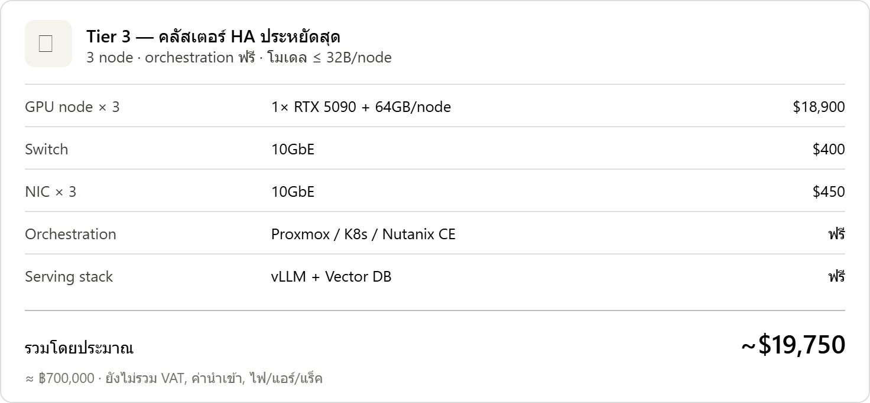
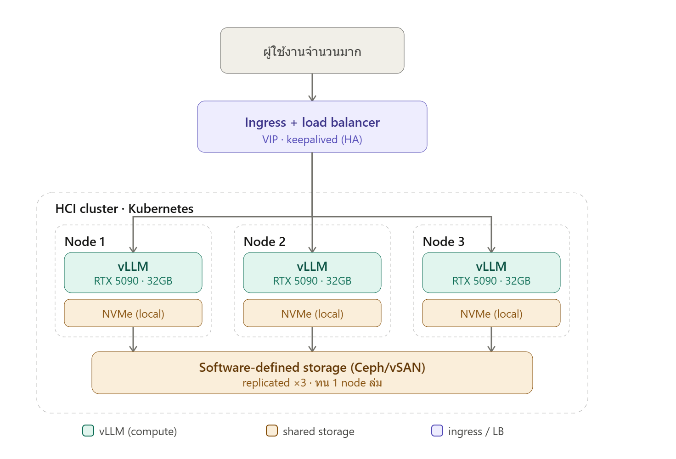
Tier 3 — ระดับองค์กร / HCI cluster (รองรับหลายร้อยคนขึ้นไป, โมเดล 70B–400B+) หลาย GPU node รวมเป็นคลัสเตอร์ (บริหารด้วย Kubernetes บน HCI เช่น Nutanix หรือ vSphere) มี orchestration คอยกระจายโหลดและ autoscale พร้อมบริการสนับสนุนแยกออกมา

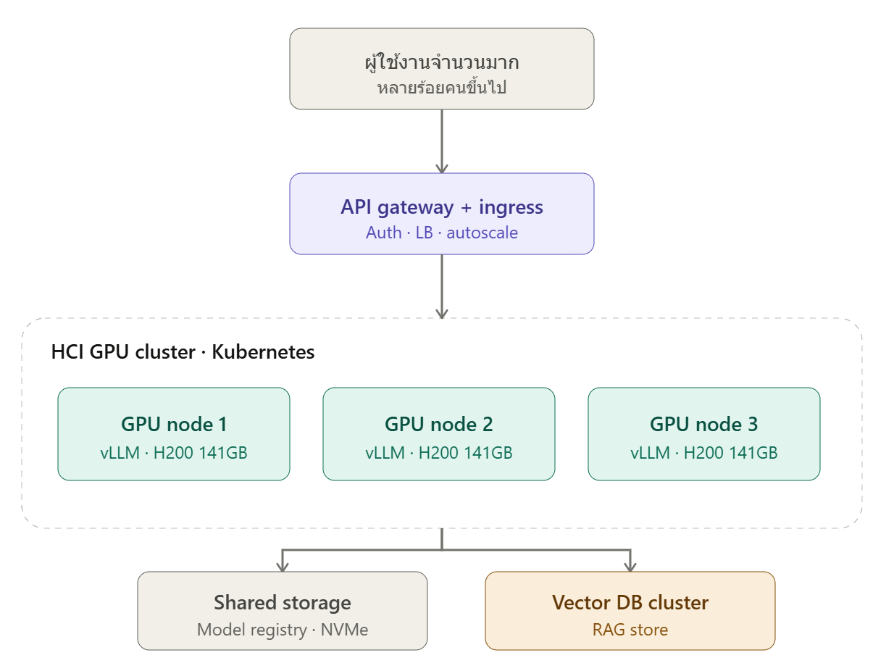

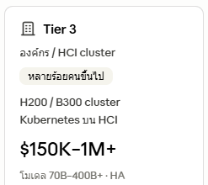

 | ค่าเงินดอลลาร์ | 32.82 | $

 | เงินลงทุน Server (AI แนะนำเริ่มต้น) | 648,195.00 | บาท

สรุปเส้นทางสำหรับงาน serve หลายคน:

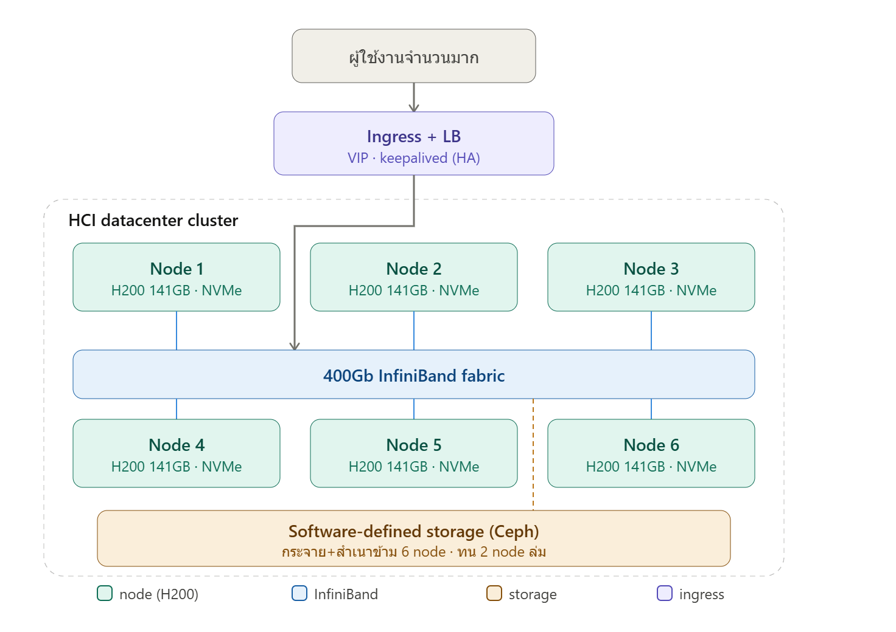
Tier 1 เริ่มที่ node เดียว RTX 5090 32GB + vLLM — เหมาะ POC และทีมเล็ก เริ่มได้เร็วและถูกที่สุด
Tier 2 node เดียวหลาย GPU (2× RTX 5090 หรือ RTX PRO 6000 96GB) + RAG — รองรับ 70B และคนเยอะขึ้น นี่คือก้าวแรกที่เข้าสู่แนวคิด HCI (รวม compute หลายตัวในเครื่องเดียว)
Tier 3 HCI cluster หลาย node (H200/B300) + Kubernetes — ขยายแนวนอนได้ไม่จำกัด มี HA และ autoscale ตอบโจทย์ทั้งองค์กร

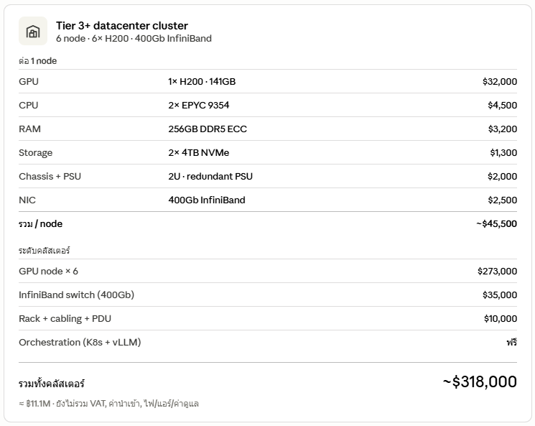
จุดที่ต้องวางแผนเรื่อง sizing สำหรับ concurrency: VRAM ที่ใช้จริง = น้ำหนักโมเดล (quantized) + KV cache ต่อ user × จำนวนคนพร้อมกัน × ความยาว context ดังนั้นถ้าจะ serve หลายคน อย่าเลือกการ์ดที่ VRAM พอดีกับโมเดลเป๊ะ ๆ ต้องเผื่อ headroom สำหรับ KV cache เสมอ และควรเริ่มที่ Tier 2 ขึ้นไปถ้า concurrent users เกิน ~30 คน

 | ค่าเงินดอลลาร์ | 32.82 | $

 | เงินลงทุน Server (AI แนะนำเริ่มต้น) | 10,436,760.00 | บาท

 | scale up X2 --->>>

